Cap 3 3.8
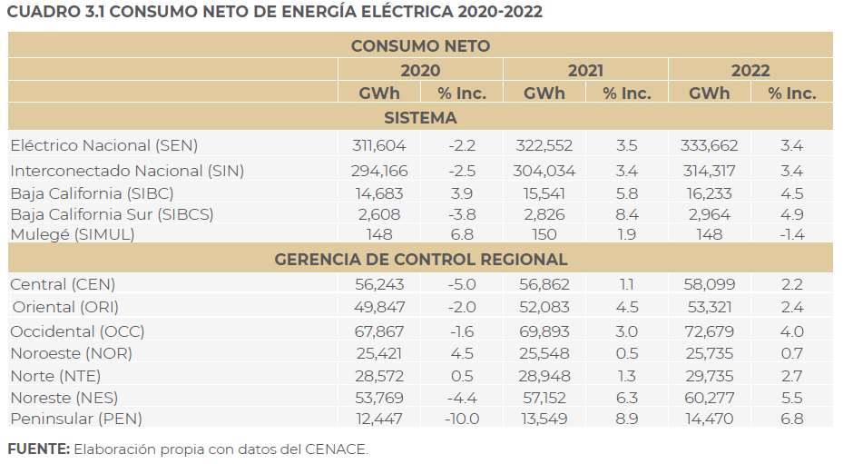
PP 41
FIGURA 3.8 PRONÓSTICO DEL CONSUMO NETO DEL SEN 2023-2037, ESCENARIOS DE PLANEACIÓN, ALTO Y BAJO
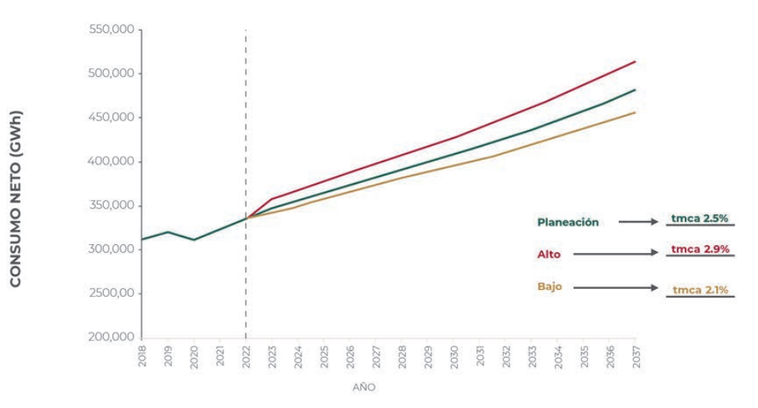
 |  |  |  |  |  |  | crecimiento de demanda
 |  |  |  |  |  |  | comparación con datos prodesen 2022

Escenario de planeación |  | *Datos en rojo de analisis PRODESEN 2022 |  |  | *Datos azul de cuadro 3.4 PRODESEN 2023
Año | Consumo neto (GWh) | Consumo neto (TWh) |  |  |  | *Crecimiento con margen de reserva eficiente y mínimo
2018 | 317,224 | 317.22 | - | * Datos obtenidos de interpolación lineal de https://www.johndcook.com/interpolator.html
2019 | 324,449 | 324.45 | 2.28% |  |  | Notamos que el porcentaje de crecimiento de cap instlada esta por arriba de lo previsible, escenario optimista, no dan los tiempos.
2020 | 316,184 | 316.18 | -2.55%
2021 | 327,510 | 327.51 | 3.58%
2022 | 333,662 | 333.66 | 1.88% | 3.40% | inc
2023 | 347,485 | 347.49 | 4.14%
2024 | 356,900 | 356.90 | 2.71%
2025 | 365,814 | 365.81 | 2.50%
2026 | 374,655 | 374.66 | 2.42%
2027 | 383,163 | 383.16 | 2.27%
2028 | 391,648 | 391.65 | 2.21% | 391.00
2029 | 400,178 | 400.18 | 2.18%
2030 | 408,822 | 408.82 | 2.16%
2031 | 417,618 | 417.62 | 2.15%
2032 | 426,986 | 426.99 | 2.24%
2033 | 436,761 | 436.76 | 2.29%
2034 | 447,063 | 447.06 | 2.36%
2035 | 457,603 | 457.60 | 2.36%
2036 | 468,693 | 468.69 | 2.42%
2037 | 479,987 | 479.99 | 2.41%
 |  | AVERAGE | 2.21%

Cap 3 3.4
PP 42
CUADRO 3.4 PRONÓSTICO REGIONAL DEL CONSUMO NETO 2023-2037, ESCENARIO DE PLANEACIÓN (GWh)
AÑO/GWH | CENTRAL | ORIENTAL | OCCIDENTAL | NOROESTE | NORTE | NORESTE | PENINSULAR | BAJA CALIFORNIA | BAJA CALIFORNIA SUR | MULEGÉ | SIN | SEN
2023 | 59,871 | 55,602 | 74,247 | 27,143 | 31,682 | 63,004 | 15,397 | 17,172 | 3,203 | 163 | 326,946 | 347,485
2024 | 61,048 | 57,194 | 76417 | 27,796 | 32,405 | 64,710 | 16,040 | 17,771 | 3,352 | 168 | 335,609 | 356,900
2025 | 62196 | 58,556 | 78271 | 28,546 | 33,212 | 66,421 | 16,684 | 18288 | 3,470 | 171 | 343,885 | 365,814
2026 | 63,438 | 59,835 | 80,180 | 29,183 | 33,842 | 68,459 | 17,160 | 18,806 | 3,577 | 175 | 352,098 | 374,655
2027 | 64,611 | 61,137 | 82049 | 29,758 | 34,442 | 70,252 | 17702 | 19353 | 3,681 | 178 | 359,951 | 383,163
2028 | 65,801 | 62,444 | 84,037 | 30,365 | 35,057 | 71,844 | 18,254 | 19,873 | 3,793 | 181 | 367,801 | 391,648
2029 | 66,964 | 63,654 | 86,071 | 30992 | 35,692 | 73,444 | 18,855 | 20,413 | 3,908 | 185 | 375,673 | 400,178
2030 | 68,117 | 64,671 | 88,243 | 31,624 | 36348 | 75,188 | 19,472 | 20,943 | 4,028 | 188 | 383,662 | 408,822
2031 | 69,265 | 65,695 | 90,389 | 32,259 | 36,972 | 77,048 | 20,130 | 21,518 | 4,150 | 191 | 391,759 | 417,618
2032 | 70,453 | 66,849 | 92765 | 33,011 | 37,634 | 78,901 | 20,808 | 22,094 | 4277 | 194 | 400,420 | 426,986
2033 | 71,608 | 68,174 | 95,116 | 33751 | 38,338 | 80,980 | 21,489 | 22700 | 4,408 | 198 | 409,456 | 436761
2034 | 72,849 | 69,362 | 97,805 | 34,499 | 39,104 | 83,145 | 22,208 | 23,346 | 4543 | 202 | 418,973 | 447,063
2035 | 74,133 | 70,597 | 100,482 | 35273 | 39,813 | 85393 | 23,004 | 24,015 | 4,687 | 205 | 428,696 | 457,603
2036 | 75,410 | 71,890 | 103,354 | 36,097 | 40,629 | 87760 | 23,809 | 24,703 | 4,833 | 208 | 438,948 | 468,693
2037 | 76,662 | 73,283 | 106,261 | 36,936 | 41446 | 90,135 | 24,638 | 25,429 | 4,985 | 212 | 449,361 | 479,987
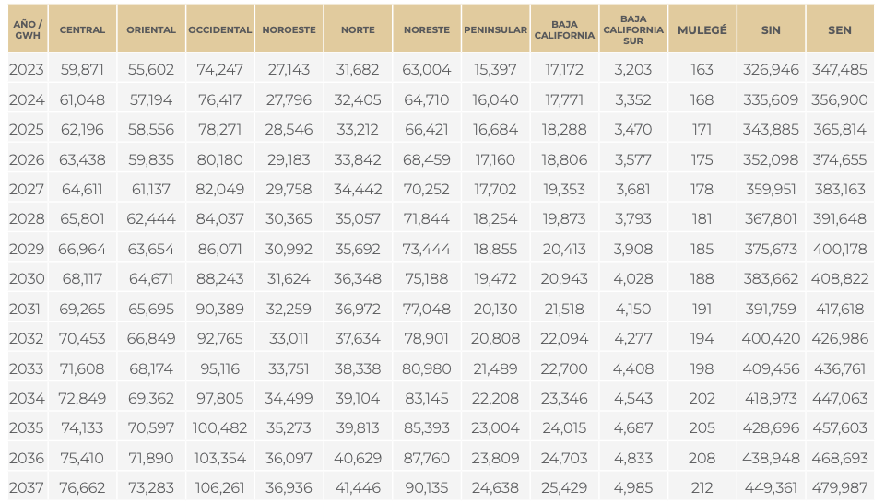
Pronostico regional acumulado
Pronostico regional

 | AÑO/GWH | 2023 | 2024 | 2025 | 2026 | 2027 | 2028 | 2029 | 2030 | 2031 | 2032 | 2033 | 2034 | 2035 | 2036 | 2037
 | OCCIDENTAL | 74,247 | 76417 | 78271 | 80,180 | 82049 | 84,037 | 86,071 | 88,243 | 90,389 | 92765 | 95,116 | 97,805 | 100,482 | 103,354 | 106,261
 | NORESTE | 63,004 | 64,710 | 66,421 | 68,459 | 70,252 | 71,844 | 73,444 | 75,188 | 77,048 | 78,901 | 80,980 | 83,145 | 85393 | 87760 | 90,135
 | CENTRAL | 59,871 | 61,048 | 62196 | 63,438 | 64,611 | 65,801 | 66,964 | 68,117 | 69,265 | 70,453 | 71,608 | 72,849 | 74,133 | 75,410 | 76,662
 | ORIENTAL | 55,602 | 57,194 | 58,556 | 59,835 | 61,137 | 62,444 | 63,654 | 64,671 | 65,695 | 66,849 | 68,174 | 69,362 | 70,597 | 71,890 | 73,283
 | NORTE | 31,682 | 32,405 | 33,212 | 33,842 | 34,442 | 35,057 | 35,692 | 36348 | 36,972 | 37,634 | 38,338 | 39,104 | 39,813 | 40,629 | 41446
 | NOROESTE | 27,143 | 27,796 | 28,546 | 29,183 | 29,758 | 30,365 | 30992 | 31,624 | 32,259 | 33,011 | 33751 | 34,499 | 35273 | 36,097 | 36,936
 | BAJA CALIFORNIA | 17,172 | 17,771 | 18288 | 18,806 | 19353 | 19,873 | 20,413 | 20,943 | 21,518 | 22,094 | 22700 | 23,346 | 24,015 | 24,703 | 25,429
 | PENINSULAR | 15,397 | 16,040 | 16,684 | 17,160 | 17702 | 18,254 | 18,855 | 19,472 | 20,130 | 20,808 | 21,489 | 22,208 | 23,004 | 23,809 | 24,638
 | BAJA CALIFORNIA SUR | 3,203 | 3,352 | 3,470 | 3,577 | 3,681 | 3,793 | 3,908 | 4,028 | 4,150 | 4277 | 4,408 | 4543 | 4,687 | 4,833 | 4,985
 | MULEGÉ | 163 | 168 | 171 | 175 | 178 | 181 | 185 | 188 | 191 | 194 | 198 | 202 | 205 | 208 | 212

 | AÑO/GWH | 2023 | 2024
 | OCCIDENTAL | 74,247 | 76417

Cap 4 4.2
PP 54
FIGURA 4.2 EVOLUCIÓN ESPERADA DE LA CAPACIDAD INSTALADA ACUMULADA 2023–2037 (MW)
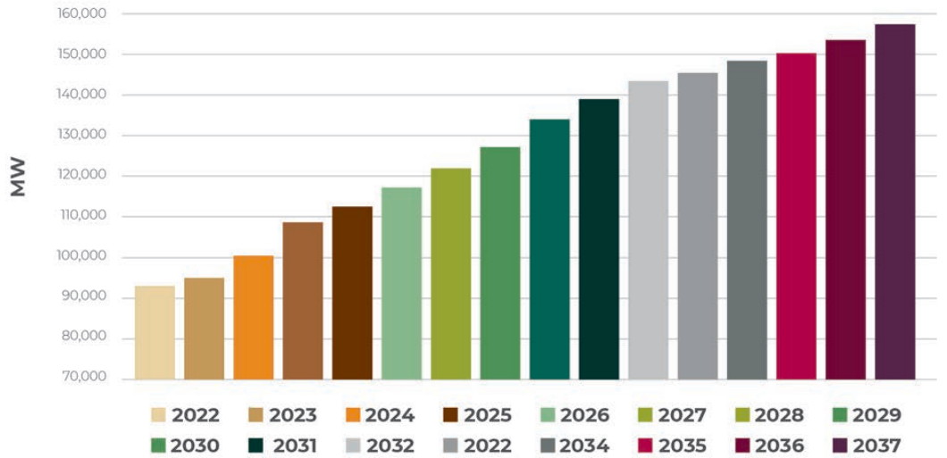

 | Escenario PRODESEN |  |  | Escenario ENEL
Año | MW 4.2 | ESTIMADO 4.3
2022 | 93,005.46 | 92,504.00 | -501.46 | * Datos obtenidos de interpolación lineal de https://www.johndcook.com/interpolator.html
2023 | 95,191.26 | 95,514.40 | 323.14
2024 | 100,109.29 | 101,637.59 | 1,528.30
2025 | 108,579.23 | 108,568.54 | -10.70
2026 | 112,131.15 | 107,461.13 | -4,670.01
2027 | 116,775.96 | 117,401.18 | 625.22
2028 | 121,967.21 | 122,655.70 | 688.49
2029 | 127,158.47 | 125,378.00 | -1,780.47
2030 | 133,989.07 | 134,043.15 | 54.08
2031 | 138,633.88 | 139,083.57 | 449.69
2032 | 143,278.69 | 143,150.18 | -128.51
2033 | 145,191.26 | 146,238.83 | 1,047.57
2034 | 148,196.72 | 151,635.00 | 3,438.28
2035 | 150,109.29 | 152,949.89 | 2,840.60
2036 | 153,387.98 | 156,228.58 | 2,840.60
2037 | 157,213.11 | 128,243.37 | -28,969.75
2038 | 165,894.81
2039 | 170,375.68
2040 | 174,856.56
2041 | 179,337.43
2042 | 183,818.31
2043 | 188,299.18
2044 | 192,780.05
2045 | 197,260.93

Cap 4 4.3, 4.5, 4.6, 4.7
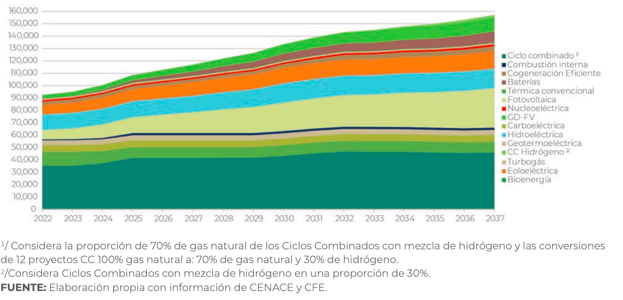
PP 55
FIGURA 4.3 EVOLUCIÓN ESPERADA DE LA CAPACIDAD INSTALADA ACUMULADA POR TECNOLOGÍA, 2023–2037 (MW) |  |  |  |  |  |  |  |  |  |  | Ciclo Combinado
 |  |  |  |  |  |  |  |  |  |  | Combustion Interna
 |  |  |  |  |  |  |  |  |  |  | Cog Eficiente
 |  |  |  |  |  |  |  |  |  |  | Baterías
 |  |  |  |  |  |  |  |  |  |  | Termica convencional
 |  |  |  |  |  |  |  |  |  |  | Fotovoltaica
 |  |  |  |  |  |  |  |  |  |  | Nucleoelectrica
 |  |  |  |  |  |  |  |  |  |  | GD-FV
 |  |  |  |  |  |  |  |  |  |  | Carboelectrica
 |  |  |  |  |  |  |  |  |  |  | Hidroelectrica
 |  |  |  |  |  |  |  |  |  |  | Geotermoelectrica
 |  |  |  |  |  |  |  |  |  |  | CC Hidrogeno
 |  |  |  |  |  |  |  |  |  |  | Turbogas
 |  |  |  |  |  |  |  |  |  |  | Eoleoelectrica
 |  |  |  |  |  |  |  |  |  |  | Bioenergia

 |  |  |  |  |  |  |  |  |  |  | * Datos obtenidos de interpolación lineal de https://www.johndcook.com/interpolator.html

 | Ciclo Combinado | Termica convencional | Carboelectrica | Turbogas | Combustion Interna | Fotovoltaico | Hidroelectrico | Eoleoelectrica | Cogeneracion eficiente | Nucleoelectrica | Geotermoelectrica | Bioenergia
 | 34,733.73 | 45,384.62 | 51,301.78 | 54,852.07 | 56,035.50 | 62,544.38 | 76,153.85 | 83,846.15 | 86,213.02 | 88,579.88 | 90,355.03 | 90,946.75
 | 40,000.00 | 50,000.00 | 55,100.00 | 60,000.00 | 61,000.00 | 85,000.00 | 101,000.00 | 113,000.00 | 115,000.00 | 118,000.00 | 119,000.00 | 120,000.00
 | 1 | 2 | 3 | 4 | 5 | 6 | 7 | 8 | 9 | 10 | 11 | 12 | 13 | 14 | 15 | 16
 | 2022 | 2023 | 2024 | 2025 | 2026 | 2027 | 2028 | 2029 | 2030 | 2031 | 2032 | 2033 | 2034 | 2035 | 2036 | 2037
Ciclo Combinado | 34,620.90 | 34,620.90 | 37,011.61 | 41,195.36 | 41,195.36 | 41,195.36 | 41,195.36 | 41,195.36 | 42,988.39 | 44,781.42 | 46,574.45 | 46,574.45 | 46,574.45 | 45,976.78 | 45,379.10 | 45,976.78
Termica convencional | 45,976.78 | 45,976.78 | 45,976.78 | 49,562.84 | 49,562.84 | 49,562.84 | 49,562.84 | 49,562.84 | 51,355.87 | 54,344.26 | 55,539.62 | 55,539.62 | 55,539.62 | 53,746.58 | 53,746.58 | 53,746.58
Carboelectrica | 51,355.87 | 51,355.87 | 52,551.23 | 54,941.94 | 54,941.94 | 54,941.94 | 54,941.94 | 54,941.94 | 57,332.65 | 59,125.68 | 60,918.72 | 60,918.72 | 60,918.72 | 60,918.72 | 60,918.72 | 60,918.72
Turbogas | 54,852.07 | 54,852.07 | 55,443.79 | 58,994.08 | 58,994.08 | 58,994.08 | 58,994.08 | 58,994.08 | 62,114.07 | 63,313.46 | 64,476.45 | 64,476.45 | 64,476.45 | 63,309.43 | 63,309.43 | 63,309.43
Combustion Interna | 56,137.30 | 56,137.30 | 56,734.97 | 60,321.04 | 60,321.04 | 60,321.04 | 60,321.04 | 60,321.04 | 63,309.43 | 65,106.81 | 66,267.41 | 66,267.41 | 66,267.41 | 65,102.46 | 65,102.46 | 65,700.14
Fotovoltaico | 62,711.75 | 63,907.10 | 66,895.49 | 72,872.27 | 75,262.98 | 77,056.01 | 80,044.40 | 81,239.75 | 84,228.14 | 89,009.56 | 91,400.27 | 91,699.11 | 92,595.63 | 93,193.31 | 94,986.34 | 97,377.05
Hidroelectrico | 75,262.98 | 77,056.01 | 80,642.08 | 86,618.85 | 89,009.56 | 90,802.60 | 93,790.98 | 96,181.69 | 100,963.11 | 104,549.18 | 106,939.89 | 106,939.89 | 110,525.96 | 110,525.96 | 111,721.31 | 114,112.02
Eoleoelectrica | 83,032.79 | 85,423.50 | 89,607.24 | 96,181.69 | 100,365.44 | 103,353.83 | 106,342.21 | 109,000.46 | 113,000.00 | 117,711.54 | 120,593.20 | 121,881.83 | 123,077.19 | 123,674.86 | 124,870.22 | 127,260.93
Cogeneracion eficiente | 86,213.02 | 87,988.17 | 91,538.46 | 98,034.19 | 102,814.81 | 105,777.78 | 108,740.74 | 113,842.59 | 115,000.00 | 121,298.23 | 124,772.10 | 125,467.90 | 126,663.25 | 127,260.93 | 128,456.28 | 131,444.67
Nucleoelectrica | 88,579.88 | 89,763.31 | 92,721.89 | 100,427.35 | 104,000.00 | 106,962.96 | 109,925.93 | 115,053.13 | 118,000.00 | 122,493.79 | 125,966.08 | 126,663.25 | 127,858.61 | 128,456.28 | 129,651.64 | 132,640.03
Geotermoelectrica | 90,946.75 | 90,946.75 | 95,088.76 | 101,623.93 | 104,592.59 | 108,148.15 | 111,703.70 | 116,263.66 | 119,000.00 | 123,689.35 | 127,160.05 | 127,858.61 | 129,053.96 | 129,651.64 | 130,846.99 | 133,835.38
Bioenergia | 90,946.75 | 90,946.75 | 95,088.76 | 103,418.80 | 105,185.19 | 108,740.74 | 112,296.30 | 116,868.93 | 120,000.00 | 124,287.13 | 127,757.04 | 128,456.28 | 129,651.64 | 130,249.32 | 131,444.67 | 134,433.06
Baterias | 90,946.75 | 90,946.75 | 96,272.19 | 104,017.09 | 107,555.56 | 111,111.11 | 114,666.67 | 121,105.80 | 124,000.00 | 130,264.94 | 133,726.90 | 134,433.06 | 136,823.77 | 137,421.45 | 139,214.48 | 142,800.55
GD-FV | 93,005.46 | 95,191.26 | 100,109.29 | 108,579.23 | 112,131.15 | 116,775.96 | 121,967.21 | 127,158.47 | 133,989.07 | 138,633.88 | 143,278.69 | 143,995.90 | 146,984.29 | 147,581.97 | 149,972.68 | 154,156.42
CCH2 | 93,005.46 | 95,191.26 | 100,109.29 | 108,579.23 | 112,131.15 | 116,775.96 | 121,967.21 | 127,158.47 | 133,989.07 | 138,633.88 | 143,278.69 | 145,191.26 | 148,196.72 | 150,109.29 | 153,387.98 | 157,213.11
SUMA CALIBRADA | 93,005.46 | 95,191.26 | 100,109.29 | 108,579.23 | 112,131.15 | 116,775.96 | 121,967.21 | 127,158.47 | 133,989.07 | 138,633.88 | 143,278.69 | 145,191.26 | 148,196.72 | 150,109.29 | 153,387.98 | 157,213.11
 | 91,210.00 | 91,805.00 | 92,562.00 | 97,386.00 | 11,193.23
 |  |  | 92,742.00 |  | 99,170.00 | 101785
TECNOLOGIA | 2022 | 2026 | 2030 | 2037 | Funciones | 2022 | 2030 | 2037
Ciclo Combinado | 34,733.73 | 41,839.22 | 40,000.00 | 42,000.00 | "-1633.1*()^2+10166()+26201 | 34,733.73 | 40,000.00 | 42,000.00 | 0.37345900055 | Escenario más aproximado
Termica convencional | 45,384.62 | 48,343.20 | 50,000.00 | 54,000.00 | "-307.69*()^2+5538.5()+4015 | 10,650.89 | 10,000.00 | 12,000.00 | 0.11451894395
Carboelectrica | 51,301.78 | 53,668.64 | 55,100.00 | 60,000.00 | "550.89*()^2+2145.6()+48605 | 5,917.16 | 5,100.00 | 6,000.00 | 0.063621635528
Turbogas | 54,852.07 | 55,045.65 | 60,000.00 | 62,000.00 | "-1574*()^2+9869.8()+46555" | 3,550.30 | 4,900.00 | 2,000.00 | 0.038172981317
Combustion Interna | 56,035.50 | 57,146.87 | 61,000.00 | 64,500.00 | "52483*e^0.0703*() | 1,183.43 | 1,000.00 | 2,500.00 | 0.012724327106
Fotovoltaico | 62,544.38 | 69,508.67 | 85,000.00 | 96,000.00 | "-5727.8*()^2+39639*()+28633" | 6,508.88 | 24,000.00 | 31,500.00 | 0.069983799081
Hidroelectrico | 76,153.85 | 76,670.82 | 101,000.00 | 102,500.00 | "-11672*()^2+59865*()+27962" | 13,609.47 | 16,000.00 | 6,500.00 | 0.14632976171
Eoleoelectrica | 83,846.15 | 86,032.46 | 113,000.00 | 125,000.00 | "-8576.9*()^2+54885*()+37538" | 7,692.31 | 12,000.00 | 22,500.00 | 0.082708126186
Cogeneracion eficiente | 86,213.02 | 87,000.00 | 115,000.00 | 128,000.00 | "-7893.5*()^2+52467*()+41639" | 2,366.86 | 2,000.00 | 3,000.00 | 0.025448654211
Nucleoelectrica | 88,579.88 | 89,000.00 | 118,000.00 | 130,000.00 | "-8710.1*()^2+55550*()+41740" | 2,366.86 | 3,000.00 | 2,000.00 | 0.025448654211
Geotermoelectrica | 90,355.03 | 91,000.00 | 119,000.00 | 130,100.00 | "-8772.5*()^2+54962*()+44165" | 1,775.15 | 1,000.00 | 100.00 | 0.019086490658
Bioenergia | 90,946.75 | 92,000.00 | 120,000.00 | 130,300.00 | "-9376.6*()^2+57183*()+43140" | 591.72 | 1,000.00 | 200.00 | 0.0063621635528
Baterias | 90,946.75 | 93,552.09 | 124,000.00 | 139,000.00 | "-9026.6*()^2+60133*()+39840" | - | 4,000.00 | 8,700.00 | 0
GD-FV | 93,005.46 | 112,131.15 | 138,633.88 | 154,068.85 | "-15097*()^2+90919*()+17184" | 2,058.72 | 14,633.88 | 15,068.85 | 0.022135461935
CCH2 | 93,005.46 | 112,131.15 | 138,633.88 | 157,213.11 | "-13525*()^2+86202*()+20328" | - | - | 3,144.26 | 0
 | 1,097,904.42 | 1,165,069.90 | 1,438,367.76 | 1,574,681.97 | - | 93,005.46 | 138,633.88

Para extrapolar - graficas
 | 1 | 2 | 3 | 4 | 5 | 6 | 7 | 8 | 9 | 10 | 11 | 12 | 13 | 14
 | 2022 | 2023 | 2024 | 2025 | 2026 | 2027 | 2028 | 2029 | 2030 | 2031 | 2032 | 2033 | 2034 | 2035 | 2036 | 2037
Ciclo Combinado | 34,733.73 | 36,510.10 | 38,286.48 | 40,062.85 | 41,839.22 | 43,615.59 |  |  | 40,000.00 | 40.00 |  |  |  |  |  | 42,000.00
Termica convencional | 45,384.62 |  |  |  | 48,343.20 |  |  |  | 50,000.00 |  |  |  |  |  |  | 54,000.00 |  |  | 28405.4
Carboelectrica | 51,301.78 |  |  |  | 53,668.64 |  |  |  | 55,100.00 |  |  |  |  |  |  | 60,000.00
Turbogas | 54,852.07 |  |  |  | 55,045.65 |  |  |  | 60,000.00 |  |  |  |  |  |  | 62,000.00
Combustion Interna | 56,035.50 |  |  |  | 57,146.87 |  |  |  | 61,000.00 |  |  |  |  |  |  | 64,500.00
Fotovoltaico | 62,544.38 |  |  |  | 69,508.67 |  |  |  | 85,000.00 |  |  |  |  |  |  | 96,000.00
Hidroelectrico | 76,153.85 |  |  |  | 76,670.82 |  |  |  | 101,000.00 |  |  |  |  |  |  | 102,500.00
Eoleoelectrica | 83,846.15 |  |  |  | 86,032.46 |  |  |  | 113,000.00 |  |  |  |  |  |  | 125,000.00
Cogeneracion eficiente | 86,213.02 |  |  |  | 114,000.00 |  |  |  | 115,000.00 |  |  |  |  |  |  | 128,000.00
Nucleoelectrica | 88,579.88 |  |  |  |  |  |  |  | 118,000.00 |  |  |  |  |  |  | 130,000.00
Geotermoelectrica | 90,355.03 |  |  |  |  |  |  |  | 119,000.00 |  |  |  |  |  |  | 130,100.00
Bioenergia | 90,946.75 |  |  |  |  |  |  |  | 120,000.00 |  |  |  |  |  |  | 130,300.00
Baterias | 90,946.75 |  |  |  | 93,552.09 |  |  |  | 124,000.00 |  |  |  |  |  |  | 139,000.00
GD-FV | 92,130.18 |  |  |  | 94,220.83 |  |  |  | 138,633.88 |  |  |  |  |  |  | 154,068.85
CCH2 | 93,005.46 | 95,191.26 | 100,109.29 | 108,579.23 | 112,131.15 | 116,775.96 | 121,967.21 | 127,158.47 | 138,633.88 | 138,633.88 | 143,278.69 | 145,191.26 | 148,196.72 | 150,109.29 | 153,387.98 | 157,213.11

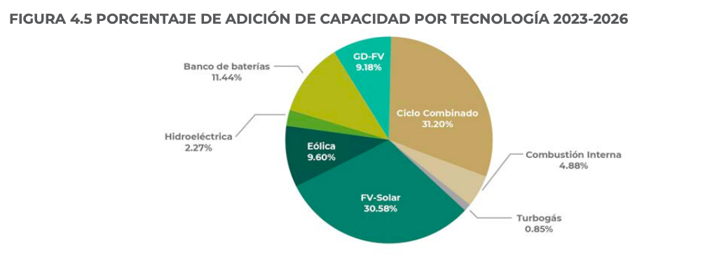
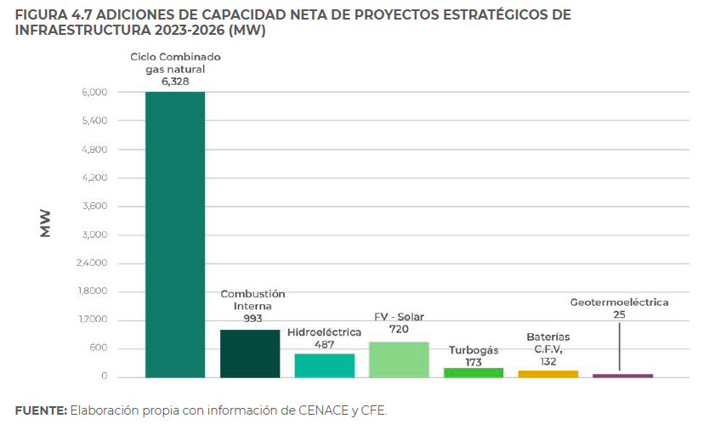
Figura 4.5 |  | AGREGADO 2026 | DIFERENCIADO |  |  |  |  |  |  | Comparación figura 4.7 |  |  |  |  |  | De 4.5 | De 4.7 | Diferencial
Tecnología | % | 22774 | 2026 |  |  |  |  |  |  |  |  |  |  |  | Tecnología | 20248.00 | 8,858.00 | 11,390.00
CC | 31.20% | 7,105.49 | 41,839.22 |  |  |  |  |  |  |  |  |  |  |  | CC | 6317.38 | 6,328.00 | -10.62
Combustion interna | 4.88% | 1,111.37 | 57,146.87 |  |  |  |  |  |  |  |  |  |  |  | Combustion interna | 988.10 | 993.00 | -4.90
Turbogas | 0.85% | 193.58 | 55,045.65 |  |  |  |  |  |  |  |  |  |  |  | Turbogas | 172.11 | 173.00 | -0.89
FVS | 30.58% | 6,964.29 | 69,508.67 |  |  |  |  |  |  |  |  |  |  |  | FVS | 6191.84 | 720.00 | 5,471.84
Eolica | 9.60% | 2,186.30 | 86,032.46 |  |  |  |  |  |  |  |  |  |  |  | Eolica | 1943.81 | - | 1,943.81
Hidroelectrica | 2.27% | 516.97 | 76,670.82 |  |  |  |  |  |  |  |  |  |  |  | Hidroelectrica | 459.63 | 487.00 | -27.37
Banco de baterías | 11.44% | 2,605.35 | 93,552.09 |  |  |  |  |  |  |  |  |  |  |  | Banco de baterías | 2316.37 | 132.00 | 2,184.37
GD-FV | 9.18% | 2,090.65 | 94,220.83 |  |  |  |  |  |  |  |  |  |  |  | GD-FV | 1858.77 | - | 1,858.77
 |  |  |  |  |  |  |  |  |  |  |  |  |  |  | Geotermoeléctrica | 0.00 | 25.00 | -25.00
 |  | 46138 | 47686.5
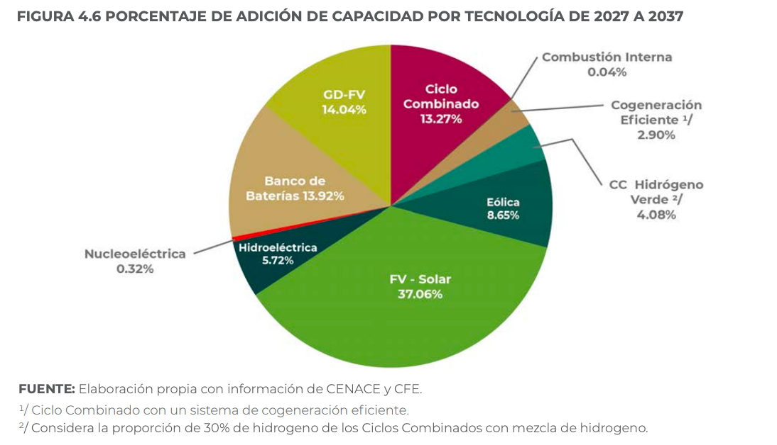
Tecnología | % | 46138 | 2037
CC | 13.27% | 6,122.51 | 47,961.73
Combustion interna | 0.04% | 18.46 | 57,165.33
Turbogas | -
FVS | 37.06% | 17,098.74 | 86,607.41
Eolica | 8.65% | 3,990.94 | 90,023.39
Hidroelectrica | 5.72% | 2,639.09 | 79,309.91
Banco de baterías | 13.92% | 6,422.41 | 99,974.50
GD-FV | 14.04% | 6,477.78 | 100,698.61
Cog Ef | 2.90% | 1,338.00 | 1,338.00
CC H2 Verde | 4.08% | 1,882.43 | 49,568.93
Nuclear | 0.32% | 147.64 | 2,184.64

2026 | 2030 | 2037 |  | TOTAL | MW
99,974.50 | 40,000.00 | 42,000.00 |  | ADD CAP TOT | 68,912.00 | 68.91 | GW
48,343.20 | 50,000.00 | 54,000.00 |  | ADD CAP NETA | 64595 | 64.60 | GW
53,668.64 | 55,100.00 | 60,000.00 |  | COMBINED CYCLE | 13,228.00 | 13.23 | GW
1,338.00 | 60,000.00 | 62,000.00 |  | % CC | 44.47%
100,698.61 | 61,000.00 | 64,500.00 |  | SOLAR & WIND | 30,240.27 | 30.24 | GW
49,568.93 | 85,000.00 | 96,000.00 |  | % SOLAR & WIND | 45.71% | 45.71% | %
- | 101,000.00 | 102,500.00 |  | SHORT TERM
2,184.64 | 113,000.00 | 125,000.00 |  | ADD CAP | 22,774.00 | 22.77 | GW
 | 115,000.00 | 128,000.00 |  | RES % | 51.63%
 | 118,000.00 | 130,000.00 |  | LONG TERM
 | 119,000.00 | 130,100.00 |  | ADD CAP | 46,138.00 | 46.14 | GW
 | 120,000.00 | 130,300.00 |  | RES % | 65.79%
- | 124,000.00 | 139,000.00
- | 138,633.88 | 154,068.85
112,131.15 | 138,633.88 | 157,213.11

x
Bioenergia | Bioenergía
Carboelectrica | Carboeléctrica
Ciclo Combinado | Ciclo Combinado
Cogeneracion eficiente | Cogeneración Eficiente
Combustion Interna | Combustión Interna
Eoleoelectrica | Eólica
Solar Fotovoltaico | Geotérmica
GD-FV | Hidroeléctrica
Geotermoelectrica | Lecho fluidizado
Hidroelectrico | Nucleoeléctrica
Nucleoelectrica | Solar fotovoltaica
Termica convencional | Termoeléctrica convencional
Turbogas | Turbogás
Baterias
CCH2

Data 4.3
Datos interpolados con balance final de figura 4.2, capacidad instalada ACUMULADA 30% de error
 | 2022 | 2023 | 2024 | 2025 | 2026 | 2027 | 2028 | 2029 | 2030 | 2031 | 2032 | 2033 | 2034 | 2035 | 2036 | 2037
Ciclo Combinado | 34,620.90 | 34,620.90 | 37,011.61 | 41,195.36 | 41,195.36 | 41,195.36 | 41,195.36 | 41,195.36 | 42,988.39 | 44,781.42 | 46,574.45 | 46,574.45 | 46,574.45 | 45,976.78 | 45,379.10 | 45,976.78
Termica convencional | 45,976.78 | 45,976.78 | 45,976.78 | 49,562.84 | 49,562.84 | 49,562.84 | 49,562.84 | 49,562.84 | 51,355.87 | 54,344.26 | 55,539.62 | 55,539.62 | 55,539.62 | 53,746.58 | 53,746.58 | 53,746.58
Carboelectrica | 51,355.87 | 51,355.87 | 51,355.87 | 54,941.94 | 54,941.94 | 54,941.94 | 54,941.94 | 54,941.94 | 57,332.65 | 59,125.68 | 60,918.72 | 60,918.72 | 60,918.72 | 60,918.72 | 60,918.72 | 60,918.72
Turbogas | 54,852.07 | 54,852.07 | 55,443.79 | 58,994.08 | 58,994.08 | 58,994.08 | 58,994.08 | 58,994.08 | 62,114.07 | 63,313.46 | 64,476.45 | 64,476.45 | 64,476.45 | 63,309.43 | 63,309.43 | 63,309.43
Combustion Interna | 56,137.30 | 56,137.30 | 56,734.97 | 60,321.04 | 60,321.04 | 60,321.04 | 60,321.04 | 60,321.04 | 63,309.43 | 65,106.81 | 66,267.41 | 66,267.41 | 66,267.41 | 65,102.46 | 65,102.46 | 65,700.14
Fotovoltaico | 62,711.75 | 63,907.10 | 66,895.49 | 72,872.27 | 75,262.98 | 77,056.01 | 80,044.40 | 81,239.75 | 84,228.14 | 89,009.56 | 91,400.27 | 91,699.11 | 92,595.63 | 93,193.31 | 94,986.34 | 97,377.05
Hidroelectrico | 75,262.98 | 77,056.01 | 80,642.08 | 86,618.85 | 89,009.56 | 90,802.60 | 93,790.98 | 96,181.69 | 100,963.11 | 104,549.18 | 106,939.89 | 106,939.89 | 110,525.96 | 110,525.96 | 111,721.31 | 114,112.02
Eoleoelectrica | 83,032.79 | 85,423.50 | 89,607.24 | 96,181.69 | 100,365.44 | 103,353.83 | 106,342.21 | 109,000.46 | 113,000.00 | 117,711.54 | 120,593.20 | 121,881.83 | 123,077.19 | 123,674.86 | 124,870.22 | 127,260.93
Cogeneracion eficiente | 86,213.02 | 87,988.17 | 91,538.46 | 98,034.19 | 102,814.81 | 105,777.78 | 108,740.74 | 113,842.59 | 115,000.00 | 121,298.23 | 124,772.10 | 125,467.90 | 126,663.25 | 127,260.93 | 128,456.28 | 131,444.67
Nucleoelectrica | 88,579.88 | 89,763.31 | 92,721.89 | 100,427.35 | 104,000.00 | 106,962.96 | 109,925.93 | 115,053.13 | 118,000.00 | 122,493.79 | 125,966.08 | 126,663.25 | 127,858.61 | 128,456.28 | 129,651.64 | 132,640.03
Geotermoelectrica | 90,946.75 | 90,946.75 | 95,088.76 | 101,623.93 | 104,592.59 | 108,148.15 | 111,703.70 | 116,263.66 | 119,000.00 | 123,689.35 | 127,160.05 | 127,858.61 | 129,053.96 | 129,651.64 | 130,846.99 | 133,835.38
Capacity Forecast Generation Mix 2022
Capacity Forecast Generation Mix 2026
Bioenergia | 90,946.75 | 90,946.75 | 95,088.76 | 103,418.80 | 105,185.19 | 108,740.74 | 112,296.30 | 116,868.93 | 120,000.00 | 124,287.13 | 127,757.04 | 128,456.28 | 129,651.64 | 130,249.32 | 131,444.67 | 134,433.06
Baterias | 90,946.75 | 90,946.75 | 96,272.19 | 104,017.09 | 107,555.56 | 111,111.11 | 114,666.67 | 121,105.80 | 124,000.00 | 130,264.94 | 133,726.90 | 134,433.06 | 136,823.77 | 137,421.45 | 139,214.48 | 142,800.55
GD-FV | 93,005.46 | 95,191.26 | 100,109.29 | 108,579.23 | 112,131.15 | 116,775.96 | 121,967.21 | 127,158.47 | 133,989.07 | 138,633.88 | 143,278.69 | 143,995.90 | 146,984.29 | 147,581.97 | 149,972.68 | 154,156.42
CCH2 | 93,005.46 | 95,191.26 | 100,109.29 | 108,579.23 | 112,131.15 | 116,775.96 | 121,967.21 | 127,158.47 | 133,989.07 | 138,633.88 | 143,278.69 | 145,191.26 | 148,196.72 | 150,109.29 | 153,387.98 | 157,213.11
SUMA CALIBRADA | 93,005.46 | 95,191.26 | 100,109.29 | 108,579.23 | 112,131.15 | 116,775.96 | 121,967.21 | 127,158.47 | 133,989.07 | 138,633.88 | 143,278.69 | 145,191.26 | 148,196.72 | 150,109.29 | 153,387.98 | 157,213.11

Datos nominales (no acumulados) con balance 4.2 30% de error
 | 2022 | 2023 | 2024 | 2025 | 2026 | 2027 | 2028 | 2029 | 2030 | 2031 | 2032 | 2033 | 2034 | 2035 | 2036 | 2037
Ciclo Combinado | 34,413.00 | 34,620.90 | 37,011.61 | 41,195.36 | 41,518.49 | 41,195.36 | 41,195.36 | 41,195.36 | 42,988.39 | 44,781.42 | 46,574.45 | 46,574.45 | 46,574.45 | 45,976.78 | 45,379.10 | 45,976.78
Termica convencional | 12,211.00 | 11,355.87 | 8,965.16 | 8,367.49 | 12,211.00 | 8,367.49 | 8,367.49 | 8,367.49 | 8,367.49 | 9,562.84 | 8,965.16 | 8,965.16 | 8,965.16 | 7,769.81 | 8,367.49 | 7,769.81
Carboelectrica | 5,463.00 | 5,379.10 | 5,379.10 | 5,379.10 | 5,463.00 | 5,379.10 | 5,379.10 | 5,379.10 | 5,976.78 | 4,781.42 | 5,379.10 | 5,379.10 | 5,379.10 | 7,172.13 | 7,172.13 | 7,172.13
Turbogas | 4,404.00 | 3,496.20 | 4,087.91 | 4,052.14 | 4,404.00 | 4,052.14 | 4,052.14 | 4,052.14 | 4,781.42 | 4,187.78 | 3,557.74 | 3,557.74 | 3,557.74 | 2,390.71 | 2,390.71 | 2,390.71
Combustion Interna | 850.00 | 1,285.22 | 1,291.19 | 1,326.96 | 1,839.37 | 1,326.96 | 1,326.96 | 1,326.96 | 1,195.36 | 1,793.34 | 1,790.96 | 1,790.96 | 1,790.96 | 1,793.03 | 1,793.03 | 2,390.71
Fotovoltaico | 7,906.44 | 7,769.81 | 10,160.52 | 12,551.23 | 13,479.29 | 16,734.97 | 19,723.36 | 20,918.72 | 20,918.72 | 23,902.76 | 25,132.86 | 25,431.70 | 26,328.22 | 28,090.85 | 29,883.88 | 31,676.91
Hidroelectrico | 12,661.00 | 13,148.91 | 13,746.58 | 13,746.58 | 13,746.58 | 13,746.58 | 13,746.58 | 14,941.94 | 16,734.97 | 15,539.62 | 15,539.62 | 15,240.78 | 17,930.33 | 17,332.65 | 16,734.97 | 16,734.97
Eoleoelectrica | 8,278.20 | 8,367.49 | 8,965.16 | 9,562.84 | 9,107.30 | 12,551.23 | 12,551.23 | 12,818.76 | 12,036.89 | 13,162.36 | 13,653.31 | 14,941.94 | 12,551.23 | 13,148.91 | 13,148.91 | 13,148.91
Cogeneracion eficiente | 2,308.00 | 2,564.67 | 1,931.22 | 1,852.49 | 2,626.96 | 2,423.95 | 2,398.53 | 4,842.14 | 2,000.00 | 3,586.69 | 4,178.91 | 3,586.07 | 3,586.07 | 3,586.07 | 3,586.07 | 4,183.74
Nucleoelectrica | 1,608.00 | 1,775.15 | 1,183.43 | 2,393.16 | 1,608.00 | 1,185.19 | 1,185.19 | 1,210.53 | 3,000.00 | 1,195.56 | 1,193.97 | 1,195.36 | 1,195.36 | 1,195.36 | 1,195.36 | 1,195.36
Geotermoelectrica | 976.00 | 1,183.43 | 2,366.86 | 1,196.58 | 1,196.58 | 1,185.19 | 1,777.78 | 1,210.53 | 1,000.00 | 1,195.56 | 1,193.97 | 1,195.36 | 1,195.36 | 1,195.36 | 1,195.36 | 1,195.36
Bioenergia | 505.00 | - | - | 1,794.87 | 592.59 | 592.59 | 592.59 | 605.27 | 1,000.00 | 597.78 | 596.99 | 597.68 | 597.68 | 597.68 | 597.68 | 597.68
Baterias | 20.00 | - | 1,183.43 | 598.29 | 2,625.35 | 2,370.37 | 2,370.37 | 4,236.87 | 4,000.00 | 5,977.81 | 5,969.87 | 5,976.78 | 7,172.13 | 7,172.13 | 7,769.81 | 8,367.49
GD-FV | 2,613.00 | 4,244.51 | 3,837.10 | 4,562.14 | 4,703.65 | 5,664.85 | 7,300.55 | 6,052.67 | 9,989.07 | 8,368.94 | 9,551.79 | 9,562.84 | 10,160.52 | 10,160.52 | 10,758.20 | 11,355.87 |  | Convencional | RES | TOTAL |  |  |  | Convencional | RES | TOTAL
CCH2 | - | - | - | - | - | - | - | - | - | - | - | 1,195.36 | 1,212.43 | 2,527.32 | 3,415.30 | 3,056.69 |  | 59,649.00 | 34,567.64 | 94,216.64 |  |  |  | 70,688.17 | 44,433.99 | 115,122.16
SUMA CALIBRADA | 94,216.64 | 95,191.26 | 100,109.29 | 108,579.23 | 115,122.16 | 116,775.96 | 121,967.21 | 127,158.47 | 133,989.07 | 138,633.88 | 143,278.69 | 145,191.26 | 148,196.72 | 150,109.29 | 153,387.98 | 157,213.11 |  | 63% | 37% |  |  |  |  | 61% | 39%

USE THIS DATA
Datos ajustados 20% de error |  |  | *Valores en rojo representan valores ajustados con datos PRODESEN, Yr 2022, 2026 y 2037 años de calibración
 | 2022 | 2023 | 2024 | 2025 | 2026 | 2027 | 2028 | 2029 | 2030 | 2031 | 2032 | 2033 | 2034 | 2035 | 2036 | 2037
Ciclo Combinado | 34,413.00 | 34,620.90 | 37,011.61 | 41,195.36 | 41,518.49 | 41,195.36 | 41,195.36 | 41,195.36 | 42,988.39 | 44,781.42 | 46,574.45 | 46,574.45 | 46,574.45 | 45,976.78 | 45,379.10 | 47,027.99
Termica convencional | 12,211.00 | 12,211.00 | 8,965.16 | 8,367.49 | 12,211.00 | 8,367.49 | 8,367.49 | 8,367.49 | 8,367.49 | 9,562.84 | 8,965.16 | 8,965.16 | 8,965.16 | 7,769.81 | 8,367.49 | 7,769.81
Carboelectrica | 5,463.00 | 5,463.00 | 5,379.10 | 5,379.10 | 5,463.00 | 5,379.10 | 5,379.10 | 5,379.10 | 5,976.78 | 4,781.42 | 5,379.10 | 5,379.10 | 5,379.10 | 7,172.13 | 7,172.13 | 7,172.13
Turbogas | 4,404.00 | 4,404.00 | 4,087.91 | 4,052.14 | 4,404.00 | 4,052.14 | 4,052.14 | 4,052.14 | 4,781.42 | 4,187.78 | 3,557.74 | 3,557.74 | 3,557.74 | 2,390.71 | 2,390.71 | 2,390.71
Combustion Interna | 850.00 | 1,178.37 | 1,291.19 | 1,326.96 | 1,839.37 | 1,326.96 | 1,326.96 | 1,326.96 | 1,195.36 | 1,793.34 | 1,790.96 | 1,790.96 | 1,790.96 | 1,793.03 | 1,793.03 | 1,840.11
Capacity Forecast Generation Mix 2023
Fotovoltaico | 7,906.44 | 7,906.44 | 10,160.52 | 12,551.23 | 13,479.29 | 16,734.97 | 19,723.36 | 20,918.72 | 20,918.72 | 23,902.76 | 25,132.86 | 25,431.70 | 26,328.22 | 28,090.85 | 29,883.88 | 18,474.71
Hidroelectrico | 12,661.00 | 13,148.91 | 13,746.58 | 13,746.58 | 13,746.58 | 13,746.58 | 13,746.58 | 14,941.94 | 16,734.97 | 15,539.62 | 15,539.62 | 15,240.78 | 17,930.33 | 17,332.65 | 16,734.97 | 14,532.88
Eoleoelectrica | 8,278.20 | 8,367.49 | 8,965.16 | 9,562.84 | 9,107.30 | 12,551.23 | 12,551.23 | 12,818.76 | 12,818.76 | 13,162.36 | 13,653.31 | 14,941.94 | 14,941.94 | 14,941.94 | 14,941.94 | 9,895.08
Cogeneracion eficiente | 2,308.00 | 2,626.96 | 2,549.77 | 2,549.77 | 2,626.96 | 2,549.77 | 2,549.77 | 2,549.77 | 2,549.77 | 3,586.69 | 4,178.91 | 4,183.74 | 4,183.74 | 4,183.74 | 4,183.74 | 2,703.14
Nucleoelectrica | 1,608.00 | 1,608.00 | 1,608.00 | 1,608.00 | 1,608.00 | 1,645.25 | 1,645.25 | 1,645.25 | 1,645.25 | 1,645.25 | 1,645.25 | 1,645.25 | 1,645.25 | 1,645.25 | 1,645.25 | 1,645.26
Geotermoelectrica | 976.00 | 1,183.43 | 2,366.86 | 1,196.58 | 1,196.58 | 1,185.19 | 1,777.78 | 1,210.53 | 1,000.00 | 1,195.56 | 1,193.97 | 1,195.36 | 1,195.36 | 1,195.36 | 1,195.36 | 1,195.36
Bioenergia | 505.00 | 506.00 | 408.00 | 1,794.87 | 592.59 | 592.59 | 592.59 | 605.27 | 1,000.00 | 597.78 | 596.99 | 597.68 | 597.68 | 597.68 | 597.68 | 597.68
Baterias | 20.00 | 20.00 | 1,183.43 | 598.29 | 2,625.35 | 2,370.37 | 2,370.37 | 4,236.87 | 4,000.00 | 5,977.81 | 5,969.87 | 5,976.78 | 7,172.13 | 7,172.13 | 7,769.81 | 2,990.80
GD-FV | 2,613.00 | 4,244.51 | 3,837.10 | 4,562.14 | 4,703.65 | 5,627.00 | 7,300.55 | 6,052.67 | 9,989.07 | 8,368.94 | 8,972.00 | 9,562.84 | 10,160.52 | 10,160.52 | 10,758.20 | 11,442.00 | *
CCH2 | - | - | - | - | - | - | - | - | - | - | - | 1,195.36 | 1,212.43 | 2,527.32 | 3,415.30 | 1,882.43
SUMA CALIBRADA | 94,216.64 | 97,489.01 | 101,560.41 | 108,491.35 | 115,122.16 | 117,323.99 | 122,578.52 | 125,300.82 | 133,965.97 | 139,083.57 | 143,150.18 | 146,238.83 | 151,635.00 | 152,949.89 | 156,228.58 | 131,560.10

Evolución de capacidad instalada por tecnología (MW)

 | * Grafica excluye capacidad de CC para mejor lectura

Capacidad instalada acumulada (MW)
Año | Ciclo Combinado | Termica convencional | Carboelectrica | Turbogas | Combustion Interna | Fotovoltaico | Hidroelectrico | Eoleoelectrica | Cogeneracion eficiente | Nucleoelectrica | Geotermoelectrica | Bioenergia | Baterias | GD-FV | CCH2
2022 | 34620.901639 | 11355.874317 | 5379.0983607 | 3496.196689 | 1285.2240761 | 6574.4535519 | 12551.229508 | 7769.8087432 | 3180.2308662 | 2366.8639053 | 2366.8639053 | 0 | 0 | 2058.7189187 | 0
2023 | 34620.901639 | 11355.874317 | 5379.0983607 | 3496.196689 | 1285.2240761 | 7769.8087432 | 13148.907104 | 8367.4863388 | 2564.6684127 | 1775.147929 | 1183.4319527 | 0 | 0 | 4244.5112685 | 0
2024 | 37011.612022 | 8965.1639344 | 6574.4535519 | 2892.5574741 | 1291.1856953 | 10160.519126 | 13746.584699 | 8965.1639344 | 1931.2211013 | 1183.4319527 | 2366.8639053 | 0 | 1183.4319527 | 3837.1002684 | 0
2025 | 41195.355191 | 8367.4863388 | 5379.0983607 | 4052.1429495 | 1326.9554111 | 12551.229508 | 13746.584699 | 9562.8415301 | 1852.4940451 | 2393.1623932 | 1196.5811966 | 1794.8717949 | 598.29059829 | 4562.1409556 | 0
2026 | 41195.355191 | 8367.4863388 | 5379.0983607 | 4052.1429495 | 1326.9554111 | 14941.939891 | 13746.584699 | 11355.874317 | 2449.3776563 | 1185.1851852 | 592.59259259 | 592.59259259 | 2370.3703704 | 4575.5919854 | 0
2027 | 41195.355191 | 8367.4863388 | 5379.0983607 | 4052.1429495 | 1326.9554111 | 16734.972678 | 13746.584699 | 12551.229508 | 2423.9526412 | 1185.1851852 | 1185.1851852 | 592.59259259 | 2370.3703704 | 5664.845173 | 0
2028 | 41195.355191 | 8367.4863388 | 5379.0983607 | 4052.1429495 | 1326.9554111 | 19723.360656 | 13746.584699 | 12551.229508 | 2398.527626 | 1185.1851852 | 1777.7777778 | 592.59259259 | 2370.3703704 | 7300.5464481 | 0
2029 | 41195.355191 | 8367.4863388 | 5379.0983607 | 4052.1429495 | 1326.9554111 | 20918.715847 | 14941.939891 | 12818.761384 | 4842.1372192 | 1210.5343048 | 1210.5343048 | 605.2671524 | 4236.8700668 | 6052.671524 | 0
2030 | 42988.387978 | 8367.4863388 | 5976.7759563 | 4781.420765 | 1195.3551913 | 20918.715847 | 16734.972678 | 12036.885246 | 2000 | 3000 | 1000 | 1000 | 4000 | 9989.0710383 | 0
2031 | 44781.420765 | 9562.8415301 | 4781.420765 | 4187.7794337 | 1793.3432688 | 23902.757079 | 15539.617486 | 13162.361318 | 3586.6865375 | 1195.5621792 | 1195.5621792 | 597.78108958 | 5977.8108958 | 8368.9352542 | 0
2032 | 46574.453552 | 8965.1639344 | 5379.0983607 | 3557.7363467 | 1790.9599166 | 25132.861114 | 15539.617486 | 13653.305537 | 4178.9064721 | 1193.9732777 | 1193.9732777 | 596.98663887 | 5969.8663887 | 9551.7862219 | 0
2033 | 46574.453552 | 8965.1639344 | 5379.0983607 | 3557.7363467 | 1790.9599166 | 25431.699912 | 15240.778689 | 14941.939891 | 3586.0655738 | 1195.3551913 | 1195.3551913 | 597.67759563 | 5976.7759563 | 9562.8415301 | 1195.3551913
2034 | 46574.453552 | 8965.1639344 | 5379.0983607 | 3557.7363467 | 1790.9599166 | 26328.216305 | 17930.327869 | 12551.229508 | 3586.0655738 | 1195.3551913 | 1195.3551913 | 597.67759563 | 7172.1311475 | 10160.519126 | 1212.431694
2035 | 45976.775956 | 7769.8087432 | 7172.1311475 | 2390.7103825 | 1793.0327869 | 28090.846995 | 17332.650273 | 13148.907104 | 3586.0655738 | 1195.3551913 | 1195.3551913 | 597.67759563 | 7172.1311475 | 10160.519126 | 2527.3224044
2036 | 45379.098361 | 8367.4863388 | 7172.1311475 | 2390.7103825 | 1793.0327869 | 29883.879781 | 16734.972678 | 13148.907104 | 3586.0655738 | 1195.3551913 | 1195.3551913 | 597.67759563 | 7769.8087432 | 10758.196721 | 3415.3005464
2037 | 45976.775956 | 7769.8087432 | 7172.1311475 | 2390.7103825 | 2390.7103825 | 31676.912568 | 16734.972678 | 13148.907104 | 4183.7431694 | 1195.3551913 | 1195.3551913 | 597.67759563 | 8367.4863388 | 11355.874317 | 3056.6939891

 | A 2022 | A 2023 | A 2024 | A 2025 | A 2026 | A 2027 | A 2028 | A 2029 | A 2030 | A 2031 | A 2032 | A 2033 | A 2034 | A 2035 | A 2036 | A 2037
Ciclo Combinado | 34413 |  |  |  | 40730.376 |  |  |  |  |  |  |  |  |  |  | 46135.296895
Termica convencional | 11343 |  |  |  | 8367.4863388 |  |  |  |  |  |  |  |  |  |  | 7769.8087432
Carboelectrica | 5463 |  |  |  | 5379.0983607 |  |  |  |  |  |  |  |  |  |  | 7172.1311475
Turbogas | 3815 |  |  |  | 3987.108 |  |  |  |  |  |  |  |  |  |  | 2390.7103825
Combustion Interna | 728 |  |  |  | 1716.1024 |  |  |  |  |  |  |  |  |  |  | 1716.788841
Fotovoltaico | 6515 |  |  |  | 12706.8384 |  |  |  |  |  |  |  |  |  |  | 17415.992711
Hidroelectrico | 12613 |  |  |  | 13072.6296 |  |  |  |  |  |  |  |  |  |  | 13820.384013
Eoleoelectrica | 6921 |  |  |  | 8864.808 |  |  |  |  |  |  |  |  |  |  | 9631.613892
Cogeneracion eficiente | 2308 |  |  |  | 2626.9566187 |  |  |  |  |  |  |  |  |  |  | 2703.1383606
Nucleoelectrica | 1608 |  |  |  | 1608 |  |  |  |  |  |  |  |  |  |  | 1645.2647936
Geotermoelectrica | 976 |  |  |  | 1001 |  |  |  |  |  |  |  |  |  |  | 1195.3551913
Bioenergia | 408 |  |  |  | 592.59259259 |  |  |  |  |  |  |  |  |  |  | 597.67759563
Baterias | 20 |  |  |  | 2336.3712 |  |  |  |  |  |  |  |  |  |  | 2661.594071
GD-FV | 2058.7189187 |  |  |  | 3917.4853187 |  |  |  |  |  |  |  |  |  |  | 4467.5002575
CCH2 | 0 |  |  |  | 0 |  |  |  |  |  |  |  |  |  |  | 1945.6092
SUMA CALIBRADA | 91949.718919 | 95514.397108 | 101637.59318 | 108568.53515 | 106906.85283 | 117439.02308 | 122655.70492 | 125378.00304 | 134043.1518 | 139083.5656 | 143729.96325 | 146238.82723 | 151635.0021 | 152949.89281 | 156228.58133 | 121268.8661

 | Ciclo Combinado | Termica convencional | Carboelectrica | Turbogas | Combustion Interna | Fotovoltaico | Hidroelectrico | Eoleoelectrica | Cogeneracion eficiente | Nucleoelectrica | Geotermoelectrica | Bioenergia | Baterias | GD-FV | CCH2
2022 | 34413 | 11343 | 5463 | 3815 | 728 | 6515 | 12613 | 6921 | 2308 | 1608 | 976 | 408 | 20 | 2058.7189187 | 0
2023
2024
2025
2026 | 40730.376 | 8367.4863388 | 5379.0983607 | 3987.108 | 1716.1024 | 12706.8384 | 13072.6296 | 8864.808 | 2626.9566187 | 1608 | 1001 | 592.59259259 | 2336.3712 | 3917.4853187 | 0
2027
2028
2029
2030
2031
2032
2033
2034
2035
2036
2037 | 46135.296895 | 7769.8087432 | 7172.1311475 | 2390.7103825 | 1716.788841 | 17415.992711 | 13820.384013 | 9631.613892 | 2703.1383606 | 1645.2647936 | 1195.3551913 | 597.67759563 | 2661.594071 | 4467.5002575 | 1945.6092

 |  |  |  | 37% storage - en linea con lo solicitado en estudios de interconexion

Techs_Combs [MW] | Techs_Combs [MW] | 2016 | 2017 | 2018 | 2019 | 2020 | 2021 | 2022 | 2023 | 2024 | 2025 | 2026 | 2027 | 2028 | 2029 | 2030 | 2031 | 2032 | 2033 | 2034 | 2035 | 2036 | 2037
Bioenergía | Bioenergía | 505.00 | 505.00 | 505.00 | 505.00 | 505.00 | 505.00 | 505.00 | 505.00 | 505.00 | 1,794.87 | 592.59 | 592.59 | 592.59 | 605.27 | 1,000.00 | 597.78 | 596.99 | 597.68 | 597.68 | 597.68 | 597.68 | 597.68
Carboeléctrica_Carbón_ | Carboeléctrica_Carbón_ | 5,443.00 | 5,443.00 | 5,443.00 | 5,443.00 | 5,443.00 | 5,443.00 | 5,463.00 | 5,463.00 | 5,463.00 | 5,463.00 | 5,463.00 | 5,463.00 | 5,463.00 | 5,463.00 | 5,463.00 | 5,463.00 | 5,463.00 | 5,463.00 | 5,463.00 | 5,463.00 | 5,463.00 | 5,463.00
Ciclo Combinado_Diésel_ | Ciclo Combinado_Diésel_ | - | - | - | - | - | - |  |  |  | 164.00 | 164.00 | 164.00 | 164.00 | 164.00 | 164.00 | 164.00 | 164.00 | 164.00 | 164.00 | 164.00 | 164.00 | 164.00
Ciclo Combinado_Gas Natural_ | Ciclo Combinado_Gas Natural_ | 27,231.23 | 27,231.23 | 27,231.23 | 32,317.90 | 33,731.16 | 33,731.16 | 34,413.00 | 34,620.90 | 37,011.61 | 41,031.36 | 41,354.49 | 41,031.36 | 41,031.36 | 41,031.36 | 42,824.39 | 44,617.42 | 46,410.45 | 46,410.45 | 46,410.45 | 45,812.78 | 45,215.10 | 46,863.99
Cogeneración Eficiente_Gas Natural_ | Cogeneración Eficiente_Gas Natural_ | 1,191.00 | 1,191.00 | 1,191.00 | 1,244.70 | 1,244.70 | 1,244.70 | 2,308.00 | 2,626.96 | 2,626.96 | 2,626.96 | 2,626.96 | 2,626.96 | 2,626.96 | 2,626.96 | 2,626.96 | 3,586.69 | 4,178.91 | 4,183.74 | 4,183.74 | 4,183.74 | 4,183.74 | 4,183.74
Combustión Interna_Combustóleo _ | Combustión Interna_Combustóleo _ | 356.00 | 356.00 | 356.00 | 356.00 | 356.00 | 356.00 | 356.00 | 356.00 | 356.00 | 356.00 | 356.00 | 356.00 | 356.00 | 356.00 | 356.00 | 356.00 | 356.00 | 356.00 | 356.00 | 356.00 | 356.00 | 356.00
Combustión Interna_Diésel_ | Combustión Interna_Diésel_ | 157.00 | 157.00 | 157.00 | 157.00 | 157.00 | 157.00 | 157.00 | 157.00 | 157.00 | 818.00 | 818.00 | 818.00 | 818.00 | 818.00 | 818.00 | 818.00 | 818.00 | 818.00 | 818.00 | 818.00 | 818.00 | 818.00
Combustión Interna_Gas Natural_ | Combustión Interna_Gas Natural_ | 337.00 | 337.00 | 337.00 | 337.00 | 337.00 | 337.00 | 337.00 | 665.37 | 665.37 | 665.37 | 665.37 | 665.37 | 665.37 | 665.37 | 665.37 | 665.37 | 665.37 | 665.37 | 665.37 | 665.37 | 665.37 | 665.37
Eólica__ | Eólica__ | 4,174.00 | 4,174.00 | 4,174.00 | 6,520.50 | 7,416.20 | 8,278.20 | 8,278.20 | 8,367.49 | 8,965.16 | 9,562.84 | 9,107.30 | 12,551.23 | 12,551.23 | 12,818.76 | 12,818.76 | 13,162.36 | 13,653.31 | 14,941.94 | 14,941.94 | 14,941.94 | 14,941.94 | 14,941.94
Geotérmica__ | Geotérmica__ | 952.00 | 952.00 | 952.00 | 952.00 | 952.00 | 952.00 | 976.00 | 1,183.43 | 1,183.43 | 1,196.58 | 1,196.58 | 1,196.58 | 1,196.58 | 1,196.58 | 1,196.58 | 1,196.58 | 1,196.58 | 1,196.58 | 1,196.58 | 1,196.58 | 1,196.58 | 1,196.58
Hidroeléctrica__ | Hidroeléctrica__ | 12,631.00 | 12,631.00 | 12,631.00 | 12,661.00 | 12,661.00 | 12,661.00 | 12,661.00 | 13,148.91 | 13,746.58 | 13,746.58 | 13,746.58 | 13,746.58 | 13,746.58 | 13,746.58 | 13,746.58 | 13,746.58 | 13,746.58 | 13,746.58 | 13,746.58 | 13,746.58 | 13,746.58 | 13,746.58
Lecho fluidizado | Lecho fluidizado | 580.00 | 580.00 | 580.00 | 580.00 | 580.00 | 580.00 | 580.00 | 580.00 | 580.00 | 580.00 | 580.00 | 580.00 | 580.00 | 580.00 | 580.00 | 580.00 | 580.00 | 580.00 | 580.00 | 580.00 | 580.00 | 580.00
Nucleoeléctrica_Uranio_ | Nucleoeléctrica_Uranio_ | 1,608.00 | 1,608.00 | 1,608.00 | 1,608.00 | 1,608.00 | 1,608.00 | 1,608.00 | 1,608.00 | 1,608.00 | 1,608.00 | 1,608.00 | 1,645.25 | 1,645.25 | 1,645.25 | 1,645.25 | 1,645.25 | 1,645.25 | 1,645.25 | 1,645.25 | 1,645.25 | 1,645.25 | 1,645.26
Solar fotovoltaica__ | Solar fotovoltaica__ | 1,890.00 | 1,890.00 | 1,890.00 | 5,058.62 | 6,184.44 | 7,906.44 | 7,906.44 | 7,906.44 | 10,160.52 | 12,551.23 | 13,479.29 | 16,734.97 | 19,723.36 | 20,918.72 | 20,918.72 | 23,902.76 | 25,132.86 | 25,431.70 | 26,328.22 | 28,090.85 | 29,883.88 | 29,883.88
Termoeléctrica convencional_Combustóleo _ | Termoeléctrica convencional_Combustóleo _ | 5,598.00 | 5,598.00 | 5,598.00 | 5,598.00 | 5,598.00 | 5,598.00 | 5,598.00 | 5,598.00 | 5,598.00 | 5,598.00 | 5,598.00 | 5,598.00 | 5,598.00 | 5,598.00 | 5,598.00 | 5,598.00 | 5,598.00 | 5,598.00 | 5,598.00 | 5,598.00 | 5,598.00 | 5,598.00
Termoeléctrica convencional_Gas Natural_ | Termoeléctrica convencional_Gas Natural_ | 6,613.00 | 6,613.00 | 6,613.00 | 6,613.00 | 6,613.00 | 6,613.00 | 6,613.00 | 6,613.00 | 6,613.00 | 6,613.00 | 6,613.00 | 6,613.00 | 6,613.00 | 6,613.00 | 6,613.00 | 6,613.00 | 6,613.00 | 6,613.00 | 6,613.00 | 6,613.00 | 6,613.00 | 6,613.00
Turbogás_Diésel_ | Turbogás_Diésel_ | 1,085.00 | 1,085.00 | 1,085.00 | 1,085.00 | 1,085.00 | 1,085.00 | 1,085.00 | 1,085.00 | 1,085.00 | 1,085.00 | 1,085.00 | 1,085.00 | 1,085.00 | 1,085.00 | 1,085.00 | 1,085.00 | 1,085.00 | 1,085.00 | 1,085.00 | 1,085.00 | 1,085.00 | 1,085.00
Baterias | Baterias |  |  |  |  |  |  | 20.00 | 20.00 | 1,183.43 | 598.29 | 2,625.35 | 2,370.37 | 2,370.37 | 4,236.87 | 4,000.00 | 5,977.81 | 5,969.87 | 5,976.78 | 7,172.13 | 7,172.13 | 7,769.81 | 7,769.81
 | Ciclo Combinado_H2_ |  |  |  |  |  |  | - | - | - | - | - | - | - | - | - | - | - | 1,195.36 | 1,212.43 | 2,527.32 | 3,415.30 | 3,415.30
 | Generación Distribuida-Fotovoltaica |  |  |  |  |  |  | 2,613.00 | 4,244.51 | 3,837.10 | 4,562.14 | 4,703.65 | 5,627.00 | 7,300.55 | 6,052.67 | 9,989.07 | 8,368.94 | 8,972.00 | 9,562.84 | 10,160.52 | 10,160.52 | 10,758.20 | 11,442.00
 | Turbogás_Gas Natural_ | 2,640.00 | 2,640.00 | 2,640.00 | 2,640.00 | 3,190.00 | 3,319.00 | 3,319.00 | 3,319.00 | 3,319.00 | 3,319.00 | 3,319.00 | 3,319.00 | 3,319.00 | 3,319.00 | 3,696.42 | 3,696.42 | 3,696.42 | 3,696.42 | 3,696.42 | 3,696.42 | 3,696.42 | 3,696.42

 | Datos ajustados 20% de error |  |  | *Valores en rojo representan valores ajustados con datos PRODESEN, Yr 2022, 2026 y 2037 años de calibración
 |  | 2022 | 2023 | 2024 | 2025 | 2026 | 2027 | 2,028.00 | 2029 | 2030 | 2031 | 2032 | 2033 | 2034 | 2035 | 2036 | 2037
 | Ciclo Combinado | 34413 | 34620.901639 | 37011.612022 | 41195.355191 | 41518.49 | 41195.355191 | 41195.355191 | 41195.355191 | 42988.387978 | 44781.420765 | 46574.453552 | 46574.453552 | 46574.453552 | 45976.775956 | 45379.098361 | 47027.993623
 | Termica convencional | 12211 | 11355.874317 | 8965.1639344 | 8367.4863388 | 12211 | 8367.4863388 | 8,367.49 | 8367.4863388 | 8367.4863388 | 9562.8415301 | 8965.1639344 | 8965.1639344 | 8965.1639344 | 7769.8087432 | 8367.4863388 | 7769.8087432
 | Carboelectrica | 5463 | 5379.0983607 | 5379.0983607 | 5379.0983607 | 5463 | 5379.0983607 | 5379.0983607 | 5379.0983607 | 5976.7759563 | 4781.420765 | 5379.0983607 | 5379.0983607 | 5379.0983607 | 7172.1311475 | 7172.1311475 | 7172.1311475
 | Turbogas | 4404 | 3496.196689 | 4087.9126653 | 4052.1429495 | 4404 | 4052.1429495 | 4,052.14 | 4052.1429495 | 4781.420765 | 4187.7794337 | 3557.7363467 | 3557.7363467 | 3557.7363467 | 2390.7103825 | 2390.7103825 | 2390.7103825
 | Combustion Interna | 850 | 1285.2240761 | 1291.1856953 | 1326.9554111 | 1839.37 | 1326.9554111 | 1326.9554111 | 1326.9554111 | 1195.3551913 | 1793.3432688 | 1790.9599166 | 1790.9599166 | 1790.9599166 | 1793.0327869 | 1793.0327869 | 1840.105748
 | Fotovoltaico | 7906.44 | 7769.8087432 | 10160.519126 | 12551.229508 | 13479.29 | 16734.972678 | 19723.360656 | 20918.715847 | 20918.715847 | 23902.757079 | 25132.861114 | 25431.699912 | 26328.216305 | 28090.846995 | 29883.879781 | 18474.714874
 | Hidroelectrico | 12661 | 13148.907104 | 13746.584699 | 13746.584699 | 13746.58 | 13746.584699 | 13746.584699 | 14941.939891 | 16734.972678 | 15539.617486 | 15539.617486 | 15240.778689 | 17930.327869 | 17332.650273 | 16734.972678 | 14532.884376
 | Eoleoelectrica | 8278.2 | 8367.4863388 | 8965.1639344 | 9562.8415301 | 9107.3 | 12551.229508 | 12551.229508 | 12818.761384 | 12818.761384 | 13162.361318 | 13653.305537 | 14941.939891 | 14941.939891 | 14941.939891 | 14941.939891 | 9895.08145
 | Cogeneracion eficiente | 2308 | 2549.7734495 | 2549.7734495 | 2549.7734495 | 2626.96 | 2549.7734495 | 2549.7734495 | 2549.7734495 | 2549.7734495 | 3586.6865375 | 4178.9064721 | 4183.7431694 | 4183.7431694 | 4183.7431694 | 4183.7431694 | 2703.14184
 | Nucleoelectrica | 1608 | 1608 | 1608 | 1608 | 1608 | 1645.248 | 1645.248 | 1645.248 | 1645.248 | 1645.248 | 1645.248 | 1645.248 | 1645.248 | 1645.248 | 1645.248 | 1645.2647936
 | Geotermoelectrica | 976 | 1183.4319527 | 2366.8639053 | 1196.5811966 | 1196.58 | 1185.1851852 | 1777.7777778 | 1210.5343048 | 1000 | 1195.5621792 | 1193.9732777 | 1195.3551913 | 1195.3551913 | 1195.3551913 | 1195.3551913 | 1195.3551913
 | Bioenergia | 505 | 408 | 408 | 1794.8717949 | 592.59 | 592.59259259 | 592.59259259 | 605.2671524 | 1000 | 597.78108958 | 596.98663887 | 597.67759563 | 597.67759563 | 597.67759563 | 597.67759563 | 597.67759563
 | Baterias | 20 | 20 | 1183.4319527 | 598.29059829 | 2625.35 | 2370.3703704 | 2370.3703704 | 4236.8700668 | 4000 | 5977.8108958 | 5969.8663887 | 5976.7759563 | 7172.1311475 | 7172.1311475 | 7769.8087432 | 2990.79872
 | GD-FV | 2613 | 4244.5112685 | 3837.1002684 | 4562.1409556 | 4703.65 | 5627 | 7300.5464481 | 6052.671524 | 9989.0710383 | 8368.9352542 | 8972 | 9562.8415301 | 10160.519126 | 10160.519126 | 10758.196721 | 11442
 | CCH2 | 0 | 0 | 0 | 0 | 0 | 0 | 0 | 0 | 0 | 0 | 0 | 1195.3551913 | 1212.431694 | 2527.3224044 | 3415.3005464 | 1882.4304
 | SUMA CALIBRADA | 94216.64 | 95437.213938 | 101560.41001 | 108491.35198 | 115122.16 | 117323.99473 | 122578.52175 | 125300.81987 | 133965.96863 | 139083.5656 | 143150.17702 | 146238.82723 | 151635.0021 | 152949.89281 | 156228.58133 | 131560.09888

Cap 4 4.10
PP 60
FIGURA 4.10 AVANCE EN EL CUMPLIMIENTO DE LOS COMPROMISOS DE MÉXICO EN LA GENERACIÓN DE ELECTRICIDAD CON ENERGÍAS LIMPIAS 2018-2022
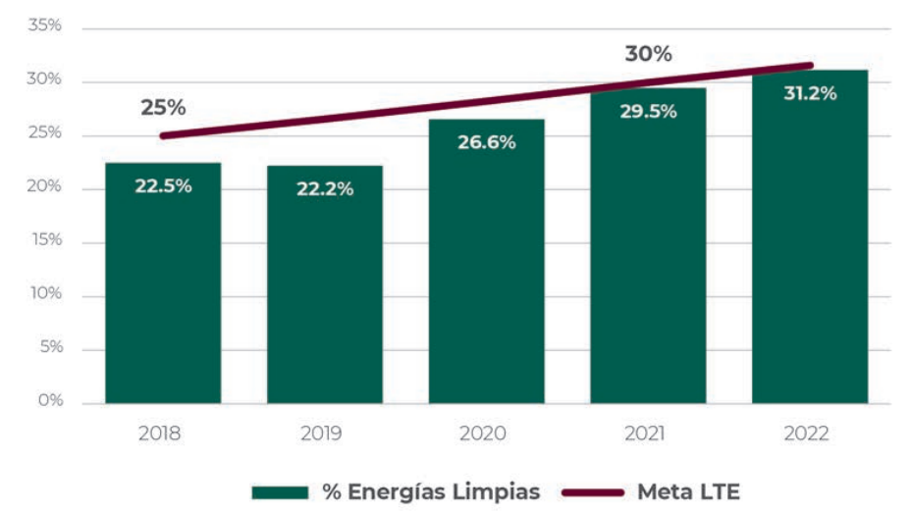

FIGURA 4.10 AVANCE EN EL CUMPLIMIENTO DE LOS COMPROMISOS DE MÉXICO EN LA GENERACIÓN DE ELECTRICIDAD CON ENERGÍAS LIMPIAS 2018-2022
 | % EL | % Meta LTE
2018 | 22.50% | 0.25
2019 | 22.20%
2020 | 26.60%
2021 | 29.50% | 0.3
2022 | 31.20%
 | Año | % EL | % Meta LTE | Estimación
1 | 2018 | 22.50% | 25% | 25.00% | 25.00%
2 | 2019 | 22.20% |  | 26.67% | 1.67%
3 | 2020 | 26.60% |  | 28.34% | 1.67%
4 | 2021 | 29.50% | 30% | 30.01% | 1.67%
5 | 2022 | 31.20% |  | 31.68% | 1.67%
6 | 2023 | 33.81% |  | 33.35% | 1.67%
7 | 2024 | 36.28% |  | 35.02% | 1.67%
8 | 2025 | 38.75% |  | 36.69% | 1.67%
9 | 2026 | 41.22% |  | 38.36% | 1.67%
10 | 2027 | 43.69% |  | 40.03% | 1.67%
11 | 2028 | 46.16% |  | 41.70%
12 | 2029 | 48.63% |  | 43.37%
13 | 2030 | 51.10% |  | 45.04%

Anexo 1 Cuadro A1.9
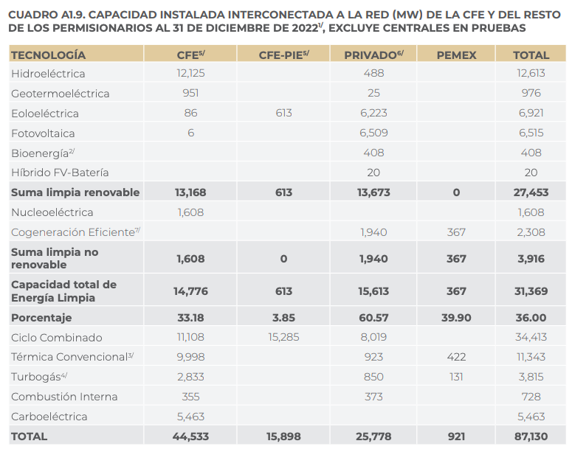
PP 139
CUADRO A1.9. CAPACIDAD INSTALADA INTERCONECTADA A LA RED (MW) DE LA CFE Y DEL RESTO DE LOS PERMISIONARIOS AL 31 DE DICIEMBRE DE 20221/, EXCLUYE CENTRALES EN PRUEBAS

TECNOLOGIA | CFE | CFE-PIE | PRIVADO | PEMEX | TOTAL | TECNOLOGIA | CFE | CFE-PIE | PRIVADO | PEMEX | TOTAL
Hidroeléctrica | 12,125 |  | 488 |  | 12,613 | Hidroeléctrica | 12,125 |  | 488 |  | 12,613
Geotermoeléctrica | 951 |  | 25 |  | 976 | Geotermoeléctrica | 951 |  | 25 |  | 976
Eoloeléctrica | 86 | 613 | 6,223 |  | 6,921 | Eoloeléctrica | 86 | 613 | 6,223 |  | 6,921
Fotovoltaica | 6 |  | 6,509 |  | 6,515 | Fotovoltaica | 6 |  | 6,509 |  | 6,515
Bioenergía |  |  | 408 |  | 408 | Bioenergía |  |  | 408 |  | 408
Híbrido FV-Batería |  |  | 20 |  | 20 | Híbrido FV-Batería |  |  | 20 |  | 20
Suma limpia renovable | 13,168 | 613 | 13,673 | 0 | 27,453 | Suma limpia renovable | 13,168 | 613 | 13,673 | 0 | 27,453
Nucleoeléctrica | 1,608 |  |  |  | 1,608 | Nucleoeléctrica | 1,608 |  |  |  | 1,608
Cogeneracion Eficiente |  |  | 1,940 | 367 | 2,308 | Cogeneracion Eficiente |  |  | 1,940 | 367 | 2,308
Suma limpia no renovable | 1,608 | 0 | 1,940 | 367 | 3,916 | Suma limpia no renovable | 1,608 | 0 | 1,940 | 367 | 3,916
Capacidad total de Energía Limpia | 14,776 | 613 | 15,613 | 367 | 31,369 | Capacidad total de Energía Limpia | 14,776 | 613 | 15,613 | 367 | 31,369
Porcentaje | 33.18 | 3.85 | 60.57 | 39.9 | 36 | Porcentaje | 33.18 | 3.85 | 60.57 | 39.9 | 36 | Capacidad de CC acreditada (posible)
Ciclo Combinado | 11,108 | 15,285 | 8,019 |  | 34,413 | Ciclo Combinado | 11,108 | 15,285 | 8,019 |  | 34,413 | 5,899
Térmica Convencional | 9998 |  | 923 | 422 | 11,343 | Térmica Convencional | 9998 |  | 923 | 422 | 11,343
Turbogas | 2,833 |  | 850 | 131 | 3,815 | Turbogas | 2,833 |  | 850 | 131 | 3,815
Combustión Interna | 355 |  | 373 |  | 728 | Combustión Interna | 355 |  | 373 |  | 728
Carboeléctrica | 5,463 |  |  |  | 5463 | Carboeléctrica | 5,463 |  |  |  | 5463
TOTAL | 44,533 | 15,898 | 25,778 | 921 | 87,130 | TOTAL | 44,533 | 15,898 | 25,778 | 920 | 87,131

Anexo 1 A1.9.9
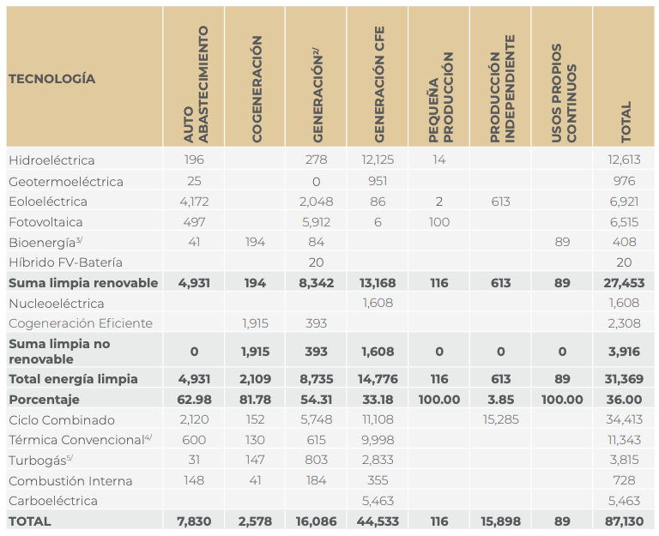
PP 146
CUADRO A1.9.9. CAPACIDAD INSTALADA INTERCONECTADA A LA RED POR MODALIDAD Y TIPO DE TECNOLOGÍA DEL SISTEMA ELÉCTRICO NACIONAL (MW), AL 31 DE DICIEMBRE DE 20221/, EXCLUYE CENTRALES EN PRUEBAS

TECNOLOGIA | AUTOABASTECIMIENTO | COGENERACION | GENERACION | GENERACION CFE | PEQUEÑA PRODUCCION | PRODUCCION INDEPENDIENTE | USOS PROPIOS CONTINUOS | TOTAL
Hidroeléctrica | 196 |  | 278 | 12,125 | 14 |  |  | 12,613
Geotermoeléctrica | 25 |  | 0 | 951 |  |  |  | 976
Eoloeléctrica | 4172 |  | 2,048 | 86 | 2 | 613 |  | 6,921
Fotovoltaica | 497 |  | 5,912 | 6 | 100 |  |  | 6,515
Bioenergía | 41 | 194 | 84 |  |  |  | 89 | 408
Híbrido FV-Bateria |  |  | 20 |  |  |  |  | 20
Suma limpia renovable | 4,931 | 194 | 8,342 | 13,168 | 116 | 613 | 89 | 27,453
Nucleoeléctrica |  |  |  | 1,608 |  |  |  | 1,608
Cogeneracion Eficiente |  | 1,915 | 393 |  |  |  |  | 2,308
Suma limpia no renovable | 0 | 1915 | 393 | 1608 | 0 | 0 | 0 | 3,916
Total energía limpia | 4,931 | 2,109 | 8,735 | 14,776 | 116 | 613 | 89 | 31,369
Porcentaje | 62.98 | 81.78 | 54.31 | 33.18 | 100 | 3.85 | 100 | 436
Ciclo Combinado | 2,120 | 152 | 5748 | 11,108 |  | 15,285 |  | 34,413
Térmica Convencional | 600 | 130 | 615 | 9998 |  |  |  | 11,343
Turbogás | 31 | 147 | 803 | 2,833 |  |  |  | 3,814
Combustión Interna | 148 | 41 | 184 | 355 |  |  |  | 728
Carboeléctrica |  |  |  | 5463 |  |  |  | 5,463
TOTAL | 7,830 | 2,579 | 16,085 | 44,533 | 116 | 15,898 | 89 | 87,130

Anexo 1 A1.12
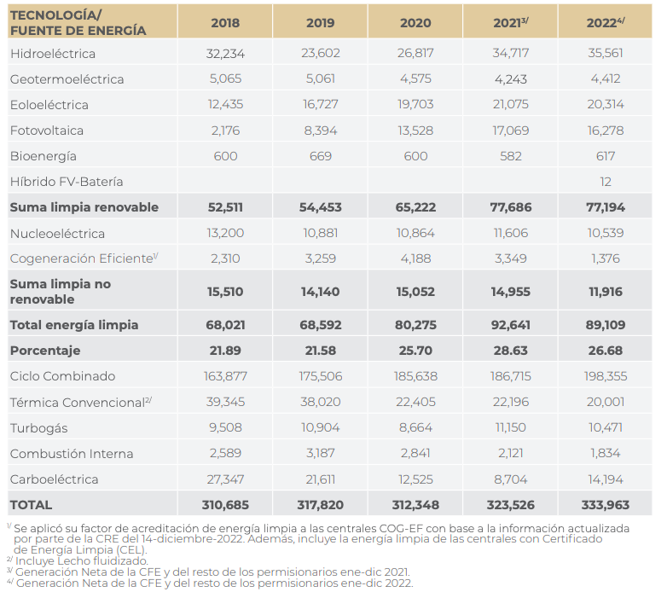
PP 152
CUADRO A1.12 EVOLUCIÓN DE LA ENERGÍA NETA PRODUCIDA (GWh) 2018 - 2022 INYECTADA A LA RED POR TECNOLOGÍA, CONSIDERANDO EL FACTOR DE ACREDITACIÓN DE ENERGÍA LIMPIA A LAS CENTRALES ELÉCTRICAS CON ACREDITACIÓN COMO COGENERADOR EFICIENTE, MÁS LAS CENTRALES ELÉCTRICAS CON CEL
TECNOLOGIA / FUENTE DE ENERGÍA | 2018 | 2019 | 2020 | 2021 | 2022
Hidroeléctrica | 32,234 | 23,602 | 26,817 | 34,717 | 35,561
Geotermoeléctrica | 5,065 | 5,061 | 4,575 | 4,243 | 4412
Eoloeléctrica | 12,435 | 16,727 | 19,703 | 21,075 | 20,314 | *Hacer back testing para ajuste
Fotovoltaica | 2,176 | 8,394 | 13,528 | 17,069 | 16,278
Bioenergía | 600 | 669 | 600 | 582 | 617
Híbrido FV- Batería |  |  |  |  | 12
Suma limpia renovable | 52,510 | 54,453 | 65,223 | 77,686 | 77,194
Nucleoeléctrica | 13,200 | 10,881 | 10,864 | 11,606 | 10,539
Cogeneracion eficiente | 2310 | 3259 | 4,188 | 3,349 | 1,376
Suma limpia no renovable | 15,510 | 14,140 | 15,052 | 14,955 | 11,915
Total energía limpia | 68,020 | 68,593 | 80,275 | 92,641 | 89,109
Porcentaje | 21.89 | 21.58 | 25.7 | 28.63 | 26.68
Ciclo Combinado | 163,877 | 175,506 | 185,638 | 186,715 | 198,355
Térmica Convencional | 39,345 | 38,020 | 22,405 | 22,196 | 20,001
Turbogás | 9,508 | 10,904 | 8,664 | 11,150 | 10,471
Combustión Interna | 2589 | 3,187 | 2841 | 2,121 | 1,834
Carboeléctrica | 27347 | 21,611 | 12525 | 8,704 | 14,194
TOTAL | 310,686 | 317,821 | 312,348 | 323,527 | 333,964

Anexo 1 A1.14
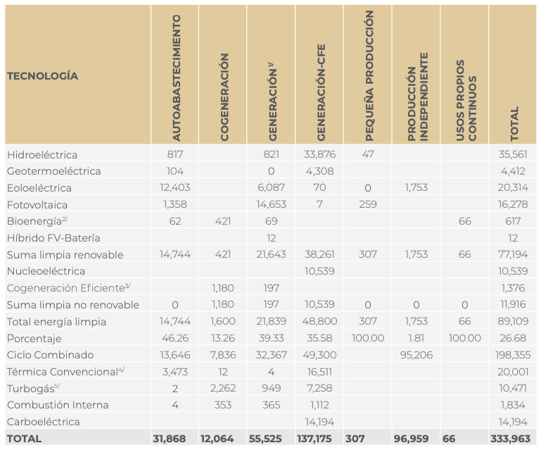
PP 154
CUADRO A1.14 GENERACIÓN NETA EN OPERACIÓN COMERCIAL Y PRUEBAS INYECTADA A LA RED ENE-DIC 2022, SEN, POR TECNOLOGÍA Y MODALIDAD (GWh)
TECNOLOGIA | AUTOABASTECIMIENTO | COGENERACION | GENERACION | GENERACION CFE | PEQUEÑA PRODUCCION | PRODUCCION INDEPENDIENTE | USOS PROPIOS CONTINUOS | TOTAL
Hidroeléctrica | 817 |  | 821 | 33,876 | 47 |  |  | 35561
Geotermoeléctrica | 104 |  | 0 | 4,308 |  |  |  | 4412
Eoloeléctrica | 12,403 |  | 6,087 | 70 | 0 | 1,753 |  | 20313
Fotovoltaica | 1,358 |  | 14,653 | 7 | 259 |  |  | 16277
Bioenergía | 62 | 421 | 69 |  |  |  | 66 | 618
Híbrido FV-Bateria |  |  | 12 |  |  |  |  | 12
Suma limpia renovable | 14744 | 421 | 21642 | 38261 | 306 | 1753 | 66 | 77193
Nucleoeléctrica |  |  |  | 10,539 |  |  |  | 10,539
Cogeneración Eficiente |  | 1,180 | 197 |  |  |  |  | 1,377
Suma limpia no renovable | 0 | 1180 | 197 | 10539 | 0 | 0 | 0 | 11916
Total energía limpia | 14,744 | 1,601 | 21,839 | 48,800 | 306 | 1,753 | 66 | 89,109
Porcentaje | 46.26 | 13.26 | 39.33 | 35.58 | 100 | 1.81 | 100 | 26.68
Ciclo Combinado | 13,646 | 7,836 | 32,367 | 49,300 |  | 95,206 |  | 198,355
Térmica Convencional | 3,473 | 12 | 4 | 16,511 |  |  |  | 20,001
Turbogás | 2 | 2,262 | 949 | 7,258 |  |  |  | 10,471
Comibustión Interna | 4 | 353 | 365 | 1,112 |  |  |  | 1834
Carboeléctrica |  |  |  | 14,194
TOTAL | 31,869 | 12,064 | 55,524 | 137,175 | 306 | 96,959 | 66 | 333,963

Anexo 3 A3.1
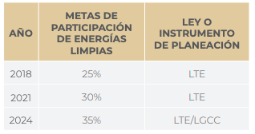
PP 203
CUADRO A3.1 METAS DE ENERGÍAS LIMPIAS E INSTRUMENTOS QUE MANDATAN

AÑO | METAS DE PARTICIPACIÓN DE ENERGÍAS LIMPIAS | LEY O INSTRUMENTO DE PLANEACIÓN
2019 | 25% | LTE
2021 | 30% | LTE | A partir de nueva gen
2024 | 35% | LTE / LGCC

Anexo 3 A3.11
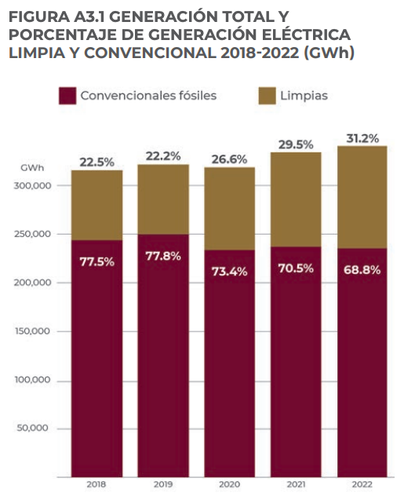
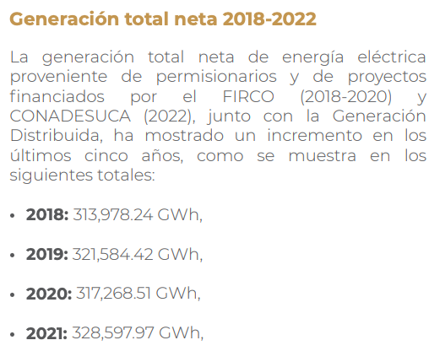
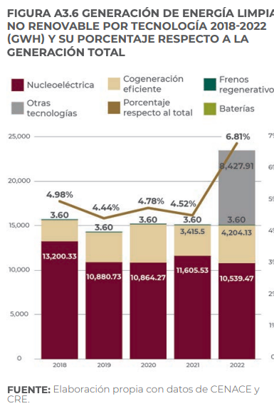
PP 205
FIGURA A3.1 GENERACIÓN TOTAL Y PORCENTAJE DE GENERACIÓN ELÉCTRICA LIMPIA Y CONVENCIONAL 2018-2022 (GWh)

AÑO | GENERACIÓN TOTAL NETA GWh | % CONVENCIONALES FOSILES | % LIMPIAS | GENERACION CONVENCIONALES | GENERACION LIMPIAS | COMPROBACION | * Back testing
2018 | 313,978.24 | 77.5% | 22.5% | 243333.136 | 70645.104 | 313978.24
2019 | 321,584.42 | 77.8% | 22.2% | 250192.67876 | 71391.74124 | 321584.42
2020 | 317,268.51 | 73.4% | 26.6% | 232875.08634 | 84393.42366 | 317268.51
2021 | 328,597.97 | 70.5% | 29.5% | 231661.56885 | 96936.40115 | 328597.97
2022 |  | 68.8% | 31.2% | 0 | 0 | 0

Anexo 3 A3.2
Evaluación de la generación renovable
PP 207
FIGURA A3.2 EVOLUCIÓN DE LA GENERACIÓN RENOVABLE TOTAL 2018-2022 (%)

TECNOLOGIA | 2018 | 2019 | 2020 | 2021 | 2022
Hidroelectrica | 32,234.1 | 23,602.4 | 26,817.0 | 34,717.2 | 35,558.9
Geotermoelectrica | 5,064.7 | 5,060.7 | 4,574.6 | 4,242.9 | 4,412.7
Eoleoeléctrica | 12,435.3 | 16,726.9 | 19,702.9 | 21,074.9 | 20,528.8
Fotovoltaica | 3,211.7 | 9,964.3 | 15,835.6 | 20,194.9 | 20,342.0
Bioenergia | 1,989.2 | 1,866.5 | 2,206.5 | 1,595.6 | 2,141.3
RENOVABLES TOTAL | 54,935.0 | 57,220.8 | 69,136.6 | 81,825.5 | 82,983.7

 |  |  |  |  |  | 2022 vs 2021
Hidroelectrica | 58.68% | 41.25% | 38.79% | 42.43% | 42.85% | 0.42% | *Back testing
Geotermoelectrica | 9.22% | 8.84% | 6.62% | 5.19% | 5.32% | 0.13%
Eoleoeléctrica | 22.64% | 29.23% | 28.50% | 25.76% | 24.74% | -1.02%
Fotovoltaica | 5.85% | 17.41% | 22.90% | 24.68% | 24.51% | -0.17%
Bioenergia | 3.62% | 3.26% | 3.19% | 1.95% | 2.58% | 0.63%
COMPROBACIÓN | 100.00% | 100.00% | 100.00% | 100.00% | 100.00%

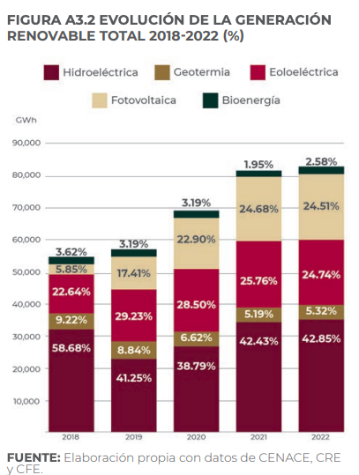
Comportamiento de generación renov

3.8 GD
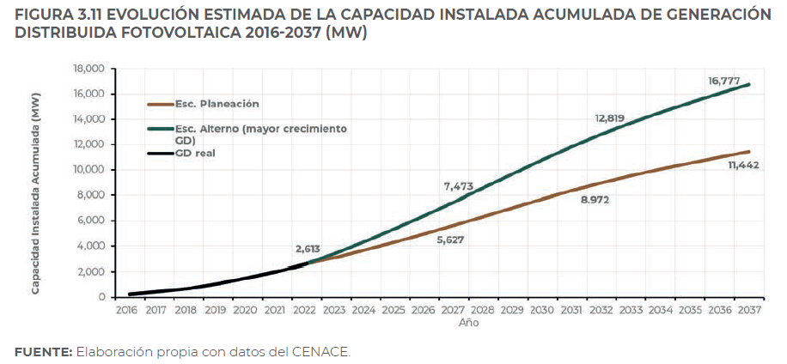
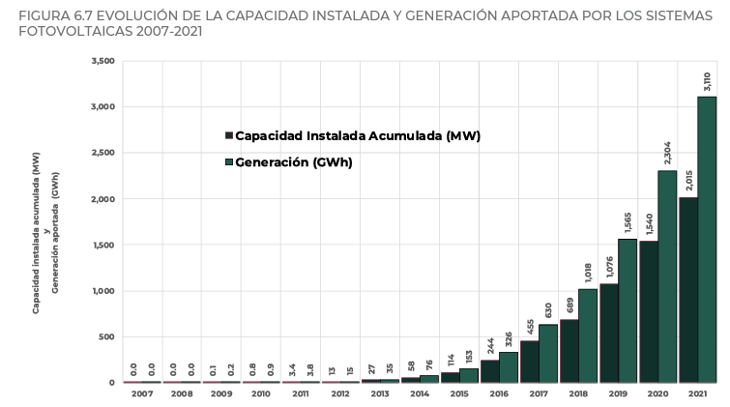
Pronóstico Exponencial
 |  |  | Evolución Capacidad Instalada Acumulada FGD |  |  |  |  |  |  |  |  | Generación Acumulada Anua (GHW)
 | n | Año | MW | E1 planificado | Pronóstico E1 |  |  | E2 (Acelerado) | Pronóstico E2
 |  |  |  |  | Exponencial simple | y=545.69*EXP(0.1179*X) | Promedio |  | Exponencial simple | y=434.26*EXP(0.1403*X) | Promedio
PRODESEN 2022 | 1 | 2009 | 0.1 | 0.1 | y=380*EXP(0.1179*X) |  |  | 0.1
 | 2 | 2010 | 0.8 | 0.8 |  |  |  | 0.8
 | 3 | 2011 | 3.4 | 3.4 |  |  |  | 3.4
 | 4 | 2012 | 13 | 13 |  |  |  | 13
 | 5 | 2013 | 27 | 27 |  |  |  | 27
 | 6 | 2014 | 58 | 58 |  |  |  | 58
 | 7 | 2015 | 114 | 114 |  |  |  | 114
 | 8 | 2016 | 244 | 244 |  |  |  | 244
 | 9 | 2017 | 455 | 455 |  |  |  | 455
 | 10 | 2018 | 689 | 689 |  |  |  | 689
 | 11 | 2019 | 1076 | 1076 |  |  | 1076 | 1076 |  |  | 1076
 | 12 | 2020 | 1540 | 1540 | 1564 | 2246 | 1540 | 1540 | 1562 | 2338 | 1540
 | 13 | 2021 | 2015 | 2,015 | 1760 | 2527 | 2015 | 2,015 | 1797 | 2691 | 2,015
 | 14 | 2022 | 2,613 | 2,613 | 1980 | 2843 | 2613 | 2,613 | 2067 | 3096 | 2,613
 | 15 | 2023 |  | 3000 | 2228 | 3199 | 2713 | 4000 | 2379 | 3562 | 2971
 | 16 | 2024 |  |  | 2506 | 3599 | 3053 |  | 2737 | 4099 | 3418
 | 17 | 2025 |  |  | 2820 | 4050 | 3435 |  | 3149 | 4716 | 3933
 | 18 | 2026 |  | 5627 | 3173 | 4556 | 5627 | 7473 | 3624 | 5426 | 7473
 | 19 | 2027 |  |  | 3570 | 5126 | 4348 |  | 4170 | 6244 | 5207
 | 20 | 2028 |  |  | 4017 | 5768 | 4892 |  | 4798 | 7184 | 5991
 | 21 | 2029 |  |  | 4519 | 6490 | 5504 |  | 5520 | 8266 | 6893
 | 22 | 2030 |  |  | 5085 | 7302 | 6193 |  | 6352 | 9511 | 7932
 | 23 | 2031 |  |  | 5721 | 8215 | 6968 |  | 7308 | 10944 | 9126
 | 24 | 2032 |  | 8972 | 6437 | 9243 | 8972 | 12819 | 8409 | 12592 | 12819
 | 25 | 2033 |  |  | 7242 | 10400 | 8821 |  | 9676 | 14489 | 12082
 | 26 | 2034 |  |  | 8148 | 11701 | 9925 |  | 11133 | 16671 | 13902
 | 27 | 2035 |  |  | 9168 | 13165 | 11167 |  | 12810 | 19182 | 15996
 | 28 | 2036 |  |  | 10315 | 14813 | 12564 |  | 14739 | 22072 | 18405
 | 29 | 2037 |  | 11,442 | 11606 | 16666 | 11442 | 16,777 | 16959 | 25396 | 16777

Estimación Exponencial - Excel
 | E1 planificado |  | E2 acelerado |  | 2009-2010 |  | E1 planificado |  | E2 acelerado |  | 2009-2010
11 | 1,540 | 11 | 1,540 | 1 | 0.1 | 11 | 1,540 | 11 | 1,540 | 1 | 0.1
12 | 2,015 | 12 | 2,015 | 2 | 0.8 | 12 | 2,015 | 12 | 2,015 | 2 | 0.8
13 | 2,613 | 13 | 2,613 | 3 | 3.4 | 13 | 2,613 | 13 | 2,613 | 3 | 3.4
14 | 3,000 | 14 | 4,000 | 4 | 13 | 14 | 3,000 | 14 | 4,000 | 4 | 13
15 |  | 15 |  | 5 | 27 | 15 |  | 15 |  | 5 | 27
16 |  | 16 |  | 6 | 58 | 16 |  | 16 |  | 6 | 58
17 | 5,627 | 17 | 7,473 | 7 | 114 | 17 | 5,627 | 17 | 7,473 | 7 | 114
18 |  | 18 |  | 8 | 244 | 18 |  | 18 |  | 8 | 244
19 |  | 19 |  | 9 | 455 | 19 |  | 19 |  | 9 | 455
20 |  | 20 |  | 10 | 689 | 20 |  | 20 |  | 10 | 689
21 |  | 21 |  | 11 | 1076 | 21 |  | 21 |  | 11 | 1076
22 |  | 22 |  |  |  | 22 |  | 22
23 | 8,972 | 23 | 12,819 |  |  | 23 | 8,972 | 23 | 12,819
24 |  | 24 |  |  |  | 24 |  | 24
25 |  | 25 |  |  |  | 25 |  | 25
26 |  | 26 |  |  |  | 26 |  | 26
27 |  | 27 |  |  |  | 27 |  | 27
28 | 11,442 | 28 | 16,777 |  |  | 28 | 11,442 | 28 | 16,777
29 |  | 29 |  |  |  | 29 |  | 29

